表紙
 |  |  | 基本設計

 |  |  | アドオン設計書

 |  |  | 顧客 |  | 株式会社クラウン・パッケージ

 |  |  | プロジェクト名 |  | 基幹システム刷新PJ

 |  |  | 文書番号

 |  |  | Ｒｅｖ． |  | 1.00

 |  |  | 機密性区分 |  | 取扱注意（Ｃ）

 |  |  | システム名 |  | Webシステム |  |  |  |  | Ver. | 1.0.0

 |  |  | サブモジュール |  | MSBB_販売管理

 |  |  | 機能名 |  | Webシステム(共通概要)

 |  |  | 機能ID |  | MSBBPA000

 |  |  | 機能区分 |  | 画面

 |  |  | 開発区分 |  | アドオン

 |  |  |  |  |  |  | 作成 |  | 最終更新 |  |  | ご確認
 |  |  |  |  |  |  | MDSOL

 |  |  |  |  |  |  | 2022-09-02

←コピペ箇所
文書番号 | 画面ID |  | 画面名 |  |  | Version |  |  | Revision

M7-US-1140 | MSBBPA000 |  | Webシステム(共通概要) |  |  | 1.0.0 |  |  | r01.00

←コピペ箇所
共通（元データ）
Webシステム |  | 文書名 |  |  | モジュールID |  |  | MS |  |  | モジュール名 |  | Webシステム |  | 文書番号 | Version | Rev.
 |  | 画面説明書 |  |  | ｻﾌﾞﾓｼﾞｭｰﾙID |  |  | MSBB |  |  | ｻﾌﾞﾓｼﾞｭｰﾙ名 |  | Webシステム |  | M7-US-1140 | 1.0.0 | r00.00
 |  | 表紙 |  |  | 表題 |  |  | MSBBPA000 |  |  | Webシステム(共通概要)
共通（リンク用）
Webシステム |  | 文書名 |  |  | モジュールID |  |  | MS |  |  | モジュール名 |  | Webシステム |  | 文書番号 | Version | Rev.
 |  | アドオン設計書 |  |  | ｻﾌﾞﾓｼﾞｭｰﾙID |  |  | MSBB |  |  | ｻﾌﾞﾓｼﾞｭｰﾙ名 |  | Webシステム |  | M7-US-1140 | 1.0.0 | r00.00
 |  | 表紙 |  |  | 表題 |  |  | MSBBPA000 |  |  | Webシステム(共通概要)

概要シート用
Webシステム |  |  |  | 文書名 |  |  |  |  |  | モジュールID |  |  | MS | モジュール名 |  |  |  | 文書番号 | Version | Rev.
 |  |  |  | アドオン設計書 |  |  |  |  |  | サブモジュールID |  |  | MSBB | サブモジュール名 |  |  |  | M7-US-1140 | 1.0.0 | 1.0
 |  |  |  | 表紙 |  |  |  |  |  | 表題 |  |  | MSBBPA000 | Webシステム(共通概要)

概要
Webシステム |  |  |  |  |  | 文書名 | モジュールID | MS |  | モジュール名 | Webシステム |  |  |  | 文書番号 |  | Version | Rev.
 |  |  |  |  |  | アドオン設計書 | サブモジュールID | MSBB |  | サブモジュール名 | Webシステム |  |  |  | M7-US-1140 |  | 1.0.0 | 1.0
 |  |  |  |  |  | 概要 | 表題 | MSBBPA000 |  | Webシステム(共通概要)

 |  |  |  |  |  |  |  |  | 概要

 | 【説明】
 | 目的：Webシステムを構築する。
 | 背景：見積業務は、機能要求レベルが高く、UIに機能制限があるPOWER EGGでの実現が難しく、Webシステム(スクラッチ開発)を新規に構築する。
 |  |  | →難易度の高い：見積入力・製品マスタ・受注入力もWebシステムにて構築する。

 | 【前提条件】
 | 社内システムとする。(インターネット公開型システムとしない。)
 | ヒアリングシート システムとは、別Webアプリケーションとする。
クラウンパッケージ設計・開発のヒアリングシートシステムは、別Webアプリケーションとする。
※同一のWebサーバ内に構築する場合は、アプリケーションプールを分けて管理する。
また、データベースも分けて管理する。
※同一データベース内で管理する場合は、スキーマを分けたり・権限設定で参照可能なテーブルを定義する。

 | 【システム構成】

Webシステム
見積管理
製品マスタ
受注管理
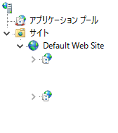
mcframe7 データベースサーバ
Web
mcframe7 DB
Webサーバ（IIS）
Oracle
ﾋｱﾘﾝｸﾞ
ｼｰﾄ
ヒアリングシート
CP設計・開発システム
①
受注連携
マスタ連携
 |  |  |  |  |  |  |  |  |  |  |  |  | № | システム |  | 概要
 |  |  |  |  |  |  |  |  |  |  |  |  |  | 処理例
 |  |  |  |  |  |  |  |  |  |  |  |  | ① | Webシステム |  | 受注・マスタ連携
 |  |  |  |  |  |  |  |  |  |  |  |  |  | 受注・マスタ連携
Web
システム
③
 |  |  |  |  |  |  |  |  |  |  |  |  | ② | Webシステム |  | DB Link（PE→Web）
Webのデータベースは、OracleDBとする。
 |  |  |  |  |  |  |  |  |  |  |  |  |  | 案件DBの参照、PE管理DBの参照
同一スキーマに生成
 |  |  |  |  |  |  |  |  |  |  |  |  | ③ | Webシステム |  | DB Link（mcframe7→Web）
Oracle
 |  |  |  |  |  |  |  |  |  |  |  |  |  | mcframe7 DBの参照(チェック処理、汎用マスタ参照)
 |  |  |  |  |  |  |  |  |  |  |  |  | ④ | Webシステム |  | API連携
 |  |  |  |  |  |  |  |  |  |  |  |  |  | ワークフロー申請、Webデータベース操作
外部システム連携
API連携
外部DB参照
PE設定
 |  |  |  |  |  |  |  |  |  |  |  |  | ⑤ | POWER EGG |  | PE機能 外部DB参照(mcframe7)
④
⑤
 |  |  |  |  |  |  |  |  |  |  |  |  |  | mcframe7 DBの参照
⑦
②
 |  |  |  |  |  |  |  |  |  |  |  |  | ⑥ | POWER EGG |  | PE機能 外部DB参照(Webシステム)
外部DB参照
PE設定
 |  |  |  |  |  |  |  |  |  |  |  |  |  | Webシステム DBの参照
 |  |  |  |  |  |  |  |  |  |  |  |  | ⑦ | POWER EGG |  | 外部システム連携(PE→Webシステム)
⑥
 |  |  |  |  |  |  |  |  |  |  |  |  |  | PEメニューより、Webシステム起動
DB Link
 |  |  |  |  |  |  |  |  |  |  |  |  | ⑧ | POWER EGG |  | TRIGGER（PE→Web）
POWER EGG
 |  |  |  |  |  |  |  |  |  |  |  |  |  | ワークフロー申請後のステータス更新等

⑧
POWER EGG Ver.3.2cサーバ
アプリケーション兼DBサーバ
データ転送(A→B)
システム連携(A→B)
データ参照(BからAを参照)
凡例
A
B
A
B

DB名：pe20db
ユーザー：pe20
PostgreSQL
TRIGGER

WF管理
mcframe7

 | 【システム構成（ソフトウェア構成）】
 |  | Webサーバ 実行環境
 |  | サーバ |  |  | OS | Windows Server
 |  |  |  |  |  | ※mcframe7・POWER EGGとの共存は想定しない。 |  |  |  |  | CP指摘 2022/10/22 落合 mcfとPEのサーバーは別にします
 |  |  |  |  | DB | Oracle |  |  |  |  |  | MDSOL 野村 2022/10/25 mcframe7、POWER EGG、WEBサーバ各々別である必要があります。 |  |  |  |  |  |  | 2022/10/27 落合 問題なし
 |  |  |  |  |  | ※mcframe7用のOracleに構築する。
 |  |  |  |  |  | (Webシステム用のスキーマーを分けて管理する。)
 |  |  |  |  | Webサービス | IIS (Microsoft Internet Information Services)
 |  |  |  |  | フレームワーク | ASP.NET MVC・.NET Framework 4.8

 |  | クライアント |  |  | OS | Windows OS
 |  |  |  |  | Web Browser | Microsoft Edge
 |  |  |  |  |  | Google Chrome

 |  | 開発環境
 |  | サーバ |  |  | OS | Windows Server
 |  |  |  |  | DB | Oracle
 |  |  |  |  |  | ※mcframe7用のOracleに構築する。
 |  |  |  |  |  | (Webシステム用のスキーマーを分けて管理する。)
 |  |  |  |  | Webサービス | IIS (Microsoft Internet Information Services)
 |  |  |  |  | フレームワーク | ASP.NET MVC・.NET Framework 4.8

 |  |  |  |  | ミドルウェア | ComponentOne for ASP.NET MVC

 |  |  |  |  | 開発ツール・言語 | Visual Studio 2019 C#

 | 【共通仕様】
 |  | Webシステム構築にあたり、以下の機能を要するものとする。
 |  |  | ① | DB接続、 DB取得・DB更新
 |  |  | ② | ログイン・ログアウト機能
 |  |  | ③ | メニュー機能
 |  |  | ④ | POWER EGGへのAPI実行
 |  |  | ⑤ | 各画面への遷移への直接リンク
必要機能①
DB接続、
DB取得/DB更新
 |  |  | ⑥ | ログ出力機能
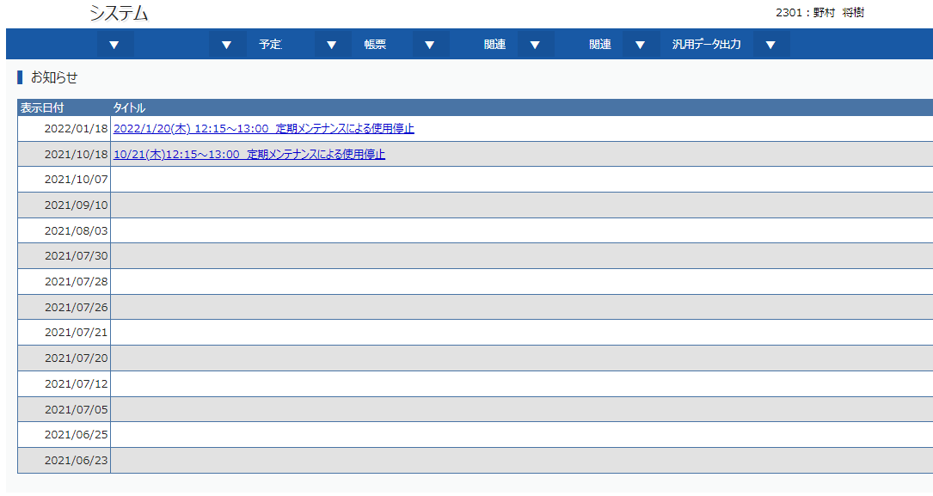

POWER EGG
データベース
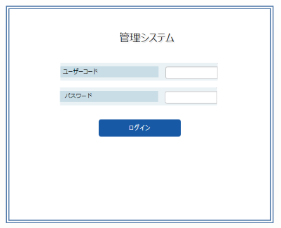

DB - LINK
各画面へ遷移
必要機能③
メニュー
トップページ（お知らせ）
各画面への遷移
メニュー制御(ユーザー)
Ｗｅｂシステム
データベース

DB - LINK
mcframe7
データベース
必要機能②
ログイン・ログアウト機能
（ユーザー、パスワードの認証）
シングルサインオン機能
URLのパラメータ指定で、ログイン省略
http://localhost/login?logincd=aaa_user
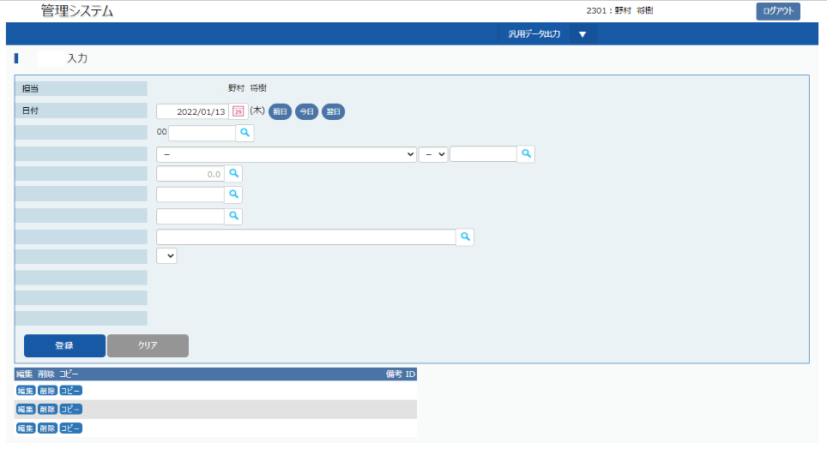
必要機能⑥
ログ出力機能
ログの種類：ログイン・データ操作ログ

POWER EGG
Ver.3.2c
必要機能④
POWER EGGへのAPI実行
例：API実行により、PEのWFを起票するなど
必要機能⑤
各画面への遷移への直接リンク
URLのパラメータ指定で、表示モードで開く
http://localhost/login?logincd=aaa_user&案件No=00001

概要(Web非機能要件)
Webシステム |  |  |  |  |  |  |  | 文書名 |  |  |  | モジュールID | MS |  | モジュール名 | Webシステム | 文書番号 |  | Version | Rev.
 |  |  |  |  |  |  |  | アドオン設計書 |  |  |  | サブモジュールID | MSBB |  | サブモジュール名 | Webシステム | M7-US-1140 |  | 1.0.0 | 1.0
 |  |  |  |  |  |  |  | 概要(Web非機能要件) |  |  |  | 表題 | MSBBPA000 |  | Webシステム(共通概要)

 |  |  |  |  |  |  |  |  |  |  |  |  |  | 概要

「Microsoft Edge、Google Chrome」以外のブラウザは動作保証外となります。
システム試験時（2023/11時点）の最新バージョンで検証を行います。
→Microsoft Edge、Google Chromeがメジャーバージョンアップを実施し、
内部処理等が大幅に見直された場合、別途追加で検証作業が必要になる可能性があります。
 | 【Webシステム非機能要件】
 |  | １ 標準のクライアント環境
 |  |  | Webシステムを利用するクライアントＰＣの標準環境は下記とします。
 |  |  |  | ・OS |  | ： | Windows10
 |  |  |  | ・ブラウザ |  | ： | Microsoft Edge、Google Chrome |  |  |  | →基本検証を行う
 |  |  |  | ・画面解像度 |  | ： | 1366＊768 |  |  |  | →左記をもとに基本1画面に収まる様にプログラム開発する。
 |  |  |  | ・Microsoft Office |  | ： | Microsoft 365 |  |  |  | →基本検証を行う

 |  | ２ システムの応答時間(目標値)
 |  |  | No |  | 項目名 | 操作内容 |  |  | CP希望 |  | 備考
 |  |  | 1 |  | 検索処理 | 検索ボタン押下から結果表示まで |  |  |  | 2秒 | 検索結果 1000件
 |  |  | 2 |  | 更新処理 | 検索ボタン押下から結果表示まで |  |  |  | 5秒
 |  |  | 3 |  | 見積計算 |  |  |  |  | 2秒 | オフコン2秒なので、5秒だと遅い

 |  |  | 性能目標は、開発時に別途策定する。
 |  |  | システムの応答時間は、N/W・H/W・M/WやクライアントPCの制約も受けるため、実値と乖離がある場合は別途条件などを設けさせて頂く場合があります。
 |  |  | →性能が目標に達成しない場合、チューニング目的でAWSのEC2インスタンス、RDS(Oracle)のスペック変更も検討します。

 |  | ３ システムの使用可能範囲
 |  |  | 本プロジェクトで開発するシステムの使用可能範囲は下記の通りです。
 |  |  | ・社内イントラネット（社内ネットワーク）上のパソコンで動作するブラウザ（Microsoft Edge、Google Chrome）から使用可能です。
 |  |  | ・社外（外部）ネットワークからのシステム使用は出来ません。また、携帯端末（タブレット、スマートフォン等）での動作も保証していません。

 |  | ４ Webシステム データバックアップについて
 |  |  | mcframe7データベースサーバの同一インスタンス内にでの構築を前提とする。
 |  |  | →mcframe7DBバックアップに準拠する。
 |  |  | 1日一回の自動バックアップとともにトランザクションログが取得される。→災害などでログが喪失していない限り、任意のタイミングにリカバリすることが可能。
 |  |  | ※詳細は、インフラバックアップ資料に記載。

 |  | ５ Webシステム 使用履歴データ出力
 |  |  | ・Webシステムにログイン後、ログインID毎の「ログイン、ログアウト、主入力画面」の使用履歴データをデータベース内の操作ログ、テキストログに出力(記録)します。
 |  |  | （使用履歴 … 当該画面で検索、登録等を実行した実績）
 |  |  | ※ログの保存項目に関しては、[システムログ]シートを参照
 |  |  | ・但し、システムにはその操作ログを直接参照する機能が有りません。
 |  |  | →操作ログを参照・加工する場合は、Web側のデータベースに直接アクセスし、データ出力・加工作業を行なっていただきます。

 |  |  | ・製品マスタ・取引先マスタ・主要トランに関しては、テーブル単位での履歴を保存する。
 |  |  | ※TRIGGER機能で、テーブル更新時に履歴テーブルに登録前情報を保存する。
 |  |  |  | →mcframe7と同様に履歴テーブルは、テーブル名 + [_R]とする。
 |  |  |  | 項目に関しては、履歴取得のテーブルに履歴ID(NO)、履歴種類を付加したテーブル構成とする。主キーは、履歴ID(連番)とする。
 |  |  |  | ※レスポンスを考慮し、各テーブルの履歴を取得する・しないは可変とする。
 |  |  | テーブル項目例

 |  |  |  |  |  |  |  |  |  |  |  |  |  |  |  |  |  | テーブル名は、論理名：論理テーブル + 履歴、物理名：物理テーブル+ _R

 |  |  |  |  |  |  |  |  |  |  |  |  |  |  |  |  |  | 履歴テーブル用に項目追加

 |  |  |  |  |  |  |  |  |  |  |  |  |  |  |  |  |  | その他項目は、実テーブルと同様

概要(ログイン)
Webシステム |  |  |  |  | 文書名 | モジュールID |  | MS |  |  |  | モジュール名 |  | Webシステム | 文書番号 | Version | Rev.
 |  |  |  |  | アドオン設計書 | サブモジュールID |  | MSBB |  |  |  | サブモジュール名 |  | Webシステム | M7-US-1140 | 1.0.0 | 1.0
 |  |  |  |  | 概要(ログイン) | 表題 |  | MSBBPA000 |  |  |  | Webシステム(共通概要)

 |  |  |  |  |  |  |  |  |  |  | 概要

 | 【ログインに関して】
 | ・WEBシステムは、POWER EGGの外部システム連携機能にてシングルサインオンすることを前提とする。
 | ※本Webシステムには、SAML認証の機能は、構築しません。
 | POWER EGGからのシングルサインオンとユーザー・パスワード認証機能のみとします。
 |  | POWER EGGのメニューから外部Webシステムにシングルサインオン（自動ログイン）する機能を利用する。

 |  | Webシステム(起動する外部システム側)に、HTMLのFORMに値を受け取りログインできる仕組みを構築する。
 |  | ユーザＩＤ、パスワードをHTMLのFORMから入力する機能を実装する。
 |  |  | ※POWER EGG3.0 管理者マニュアル（第10章 外部システム連携:10.2 外部システムへのシングルサインオンに詳細記載）
 |  |  | 初回起動時にPOWER EGGのクライアント側に設定が必要となります。(システム固定設定も可能)
 |  |  |  | ※POWER EGG3.0 ユーザーズマニュアル 基本編（第3章 個人設定:3.15 シングルサインオンに詳細記載）

 | ・多重ログインに関して
 |  | 同一ログインIDによる多重ログインは制御しません。
 |  | ※POWER EGG自体が多重ログイン可能なため。
 |  | ただし、本システムもPOWER EGGも同一ユーザで、同時にログインし操作しないでください。
 |  | POWER EGG は一社員一ユーザＩＤで構成されます。同一ユーザ ID で同時にログインし、操作を行うとデータの不整合が発生する恐れがあります。
 |  | Webシステムに関しても、ログインIDにてログを保存するため、操作ログが不正なログとなり、データのトレーサビリティが正常に行えなくなります。

 | ・ログイン処理に関して
 |  |  | ログイン処理
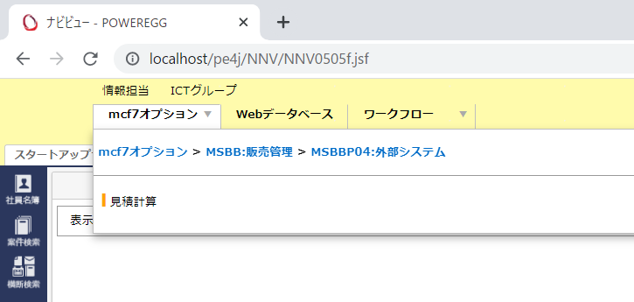

Web
システム

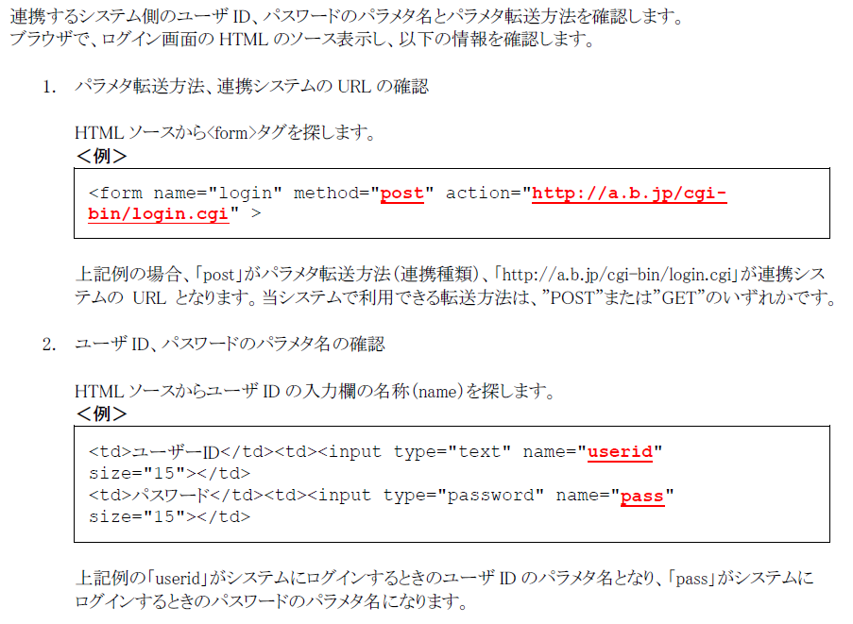
WEBシステム側の処理として、
HTMLのFORMに値から、ユーザー・パスワードを取得して、
POWER EGGの従業員テーブル(標準)とログイン付加テーブル(PE WEBDB)を参照し、
ログイン処理する。
ユーザーIDでユーザー情報を取得し、パスワードが一致すればログインとする。
ログイン情報は、セッション情報として保持する。

 |  |  | WEBシステムのログインフローに関して

処理開始

ログインセッションを保持されているかの判断
ログイン中かの判断
YES
NO

ログイン処理

ログイン可能か
YES
ユーザーID・パスワード不整合にて
ログインページに遷移
NO

ログインページ遷移
該当ページ遷移

初回ログイン時は、TOPページに遷移
処理終了

 | ・mcframe7、POWER EGG、WEBシステムへのURL連携に関して
 |  | 各機能URL起動にて連携することを想定しているが、前提条件として各システムログインされた状態であることを必須条件とする。

mcframe7
 |  |  |  |  |  |  | 起動元システム |  |  | 起動システム |  |  | ケース
 |  |  |  |  |  |  | POWER EGG |  | → | mcframe7 |  |  | メニューから機能を起動
 |  |  |  |  |  |  |  |  | → | Webシステム |  |  | メニューから機能を起動
 |  |  |  |  |  |  |  |  | → | Webシステム |  |  | ＷＦ申請時のURL参照
 |  |  |  |  |  |  |  |  |  |  |  |  | ＷＦ起票者が参照するとは、限らないためログインした状態が必要となる。

Webシステム

POWER EGG

概要(メニュー制御・DAC)
Webシステム |  |  |  |  |  |  | 文書名 |  |  |  |  | モジュールID |  | MS |  | モジュール名 | Webシステム | 文書番号 | Version | Rev.
 |  |  |  |  |  |  | アドオン設計書 |  |  |  |  | サブモジュールID |  | MSBB |  | サブモジュール名 | Webシステム | M7-US-1140 | 1.0.0 | 1.0
 |  |  |  |  |  |  | 概要(メニュー制御・DAC) |  |  |  |  | 表題 |  | MSBBPA000 |  | Webシステム(共通概要)

 |  |  |  |  |  |  |  |  |  |  |  |  |  |  | 概要

 | 【メニュー制御関して】
 | ・メニュー制御は、基本共通として、個人単位に機能の使用可否を設定する。(使用しない項目は非表示となる。)
 | →メニューDBにて共通メニューを取り決め、メニュー非表示DBにて個人単位にメニューを非表示とする。
 | ※例として、大分類=見積の機能が全て使用しない場合、見積のタブも非表示となる。

 |  | 見積 |  | ▼ | 製品マスタ |  |  | ▼ | 受注 | ▼ | マスタ |  | ▼
 |  | ≫ | 見積計算書入力 |  |  | タイトル領域
 |  | ≫ | 御見積書登録・発行
個人別に設定
非表示にするメニューを設定する
 |  | ≫ | 見積計算書一覧照会
メニューDB
 |  | ≫ | 御見積書一覧照会
 |  | ≫ | FSC製品化チェックシート出力
メニュー
非表示DB

 | 【DAC制御に関して】
 | ・WEBシステムのDAC制御関しては、表示・出力する対象データに対して、拠点CDの絞込み(変更不可)によって制御/実現する。
 | ※ログインDB.管理者区分が管理者の場合は、拠点による変更を可能とする。
 | ※製品マスタは、拠点コードが画面に持たず、各拠点のデータを参照可能とする。

ログイン情報をもとに拠点・担当者情報がセットされる。拠点は、変更不可とする。
→ログイン情報時の拠点が登録される。
 |  | 登録画面

ログイン情報をもとに拠点・担当者情報がセットされる。拠点は、変更不可とする。
→ログイン情報時の拠点がデータ抽出時の固定条件となる。
 |  | 一覧照会画面

概要(ユーザインタフェース共通仕様)
Webシステム |  |  |  |  |  |  |  |  |  |  |  | 文書名 |  |  |  |  |  |  |  | モジュールID |  |  |  | MS |  |  | モジュール名 |  | Webシステム |  |  | 文書番号 |  |  | Version |  |  |  | Rev.
 |  |  |  |  |  |  |  |  |  |  |  | アドオン設計書 |  |  |  |  |  |  |  | サブモジュールID |  |  |  | MSBB |  |  | サブモジュール名 |  | Webシステム |  |  | M7-US-1140 |  |  | 1.0.0 |  |  |  | 1.0
 |  |  |  |  |  |  |  |  |  |  |  | 概要(ユーザインタフェース共通仕様) |  |  |  |  |  |  |  | 表題 |  |  |  | - |  |  | Webシステム(共通概要)

 |  |  |  |  |  |  |  |  |  |  |  |  |  |  |  |  |  |  |  |  |  |  |  |  |  | 概要

 | 【Webシステム画面】
 |  | 分類
 |  | 分類 |  |  |  |  |  |  | 説明
 |  | 登録画面 |  |  |  |  |  |  | データの登録を行う画面
 |  |  |  |  |  |  |  |  | 例：見積計算書入力、製品マスタ 等
 |  | 一覧照会・検索画面 |  |  |  |  |  |  | マスタ・トランデータ等の検索を行う画面
 |  |  |  |  |  |  |  |  | 例：見積計算書一覧照会、Web御見積書一覧照会 等
 |  | 帳票 |  |  |  |  |  |  | 帳票・レポート
 |  |  |  |  |  |  |  |  | 例：見積計算書、御見積書 等

レイアウト（登録画面）
≫基本操作
新規登録時
① 操作種別を登録として、各内容を入力選択する
② 登録ボタンにより、登録処理を実施する
訂正時
① 操作種別を訂正として、訂正対象のデータのコードを選択する
② 登録内容を訂正入力し、登録ボタンにより、訂正処理を実施する
削除時
① 操作種別を削除として、削除対象のデータのコードを選択する
② 登録ボタンにより、削除処理を実施する
 |  | レイアウト（登録画面）

 |  |  | 操作種別 |  |  |  |  |  |  |  | ○登録 |  |  |  | ○訂正 |  |  | ○削除 | ○参照

 |  |  |  |  |  |  |  |  |  |  | コード

 |  |  | 基本情報 |  |  |  |  | 取引分類

クリア
登録

 |  |  | Webシステムの論理削除に関して |  |  |  |  |  |  |  |  |  |  |  |  |  |  |  |  |  |  |  |  |  |  |  |  |  |  |  |  |  |  |  |  |  |  |  |  |  | CP指摘 2022/09/22 三宅 論理削除されたデータの復活画面は必要か(画面無しでも復活手順を作っておくことは必要)
 |  |  |  | 削除登録で削除flg=onで更新する。 |  |  |  |  |  |  |  |  |  |  |  |  |  |  |  |  |  |  |  |  |  |  |  |  |  |  |  |  |  |  |  |  |  |  |  |  |  | →共通仕様に展開
 |  |  |  |  | 一覧照会(検索)画面：抽出条件に削除flg☑を追加する。(デフォルト☑off) |  |  |  |  |  |  |  |  |  |  |  |  |  |  |  |  |  |  |  |  |  |  |  |  |  |  |  |  |  |  |  |  |  |  |  |  | MDSOL 2022/10/31 野村 論理削除に関しての記述追加(削除仕様・復活方法) |  |  |  |  |  |  |  | 2022/11/04 落合 問題なし
 |  |  |  |  | ［操作種別：登録・更新］時のDB参照項目は、削除flg□(off)を条件とする。 |  |  |  |  |  |  |  |  |  |  |  |  |  |  |  |  | →論理削除された状態での登録を許可しない。(例：取引先マスタが論理削除された状態で、見積書計算で論理削除取引先マスタデータの選択・入力を許可しない。)
 |  |  |  |  | ［操作種別：参照］時は、削除flgを加味しない。 |  |  |  |  |  |  |  |  |  |  |  |  |  |  |  |  | →過去データ参照のため、論理削除データも表示する。

 |  |  |  | マスタデータの復活手順
 |  |  |  | ［操作種別：削除登録］でデータを呼び出し、削除データを呼び出した場合、削除取消とする（取引先マスタ・製品マスタ・版型/木型マスタは、データ復活可能とする。）
 |  |  |  |  | 削除登録で削除flg=offで更新する。

 |  | レイアウト（一覧照会・検索画面）
 |  |  |  |  |  |  |  |  |  |  |  |  |  |  |  |  |  |  |  |  |  |  |  |  |  |  |  |  |  |  |  |  |  |  |  | －

抽出条件
 |  |  | 拠点 |  |  |  |  |  |  |  |  |  |  |  |  |  |  |  |  | 担当者 |  |  |  |  |  |  |  |  |  |  |  |  | * | あいまい検索可能
 |  |  | 日付 |  |  |  |  |  |  |  |  |  | ~
 |  |  | コード |  |  |  |  |  |  |  |  |  | ~

 |  |  | ワード |  |  |  |  |  |  |  |  |  | *

一覧表示の列幅は可変とする。
 |  |  | ステータス |  |  |  |  | ☑未承認 |  |  | ☑承認済

一覧表示部
→データを一覧表示する。
 |  |  | № |  | 担当 | 担当者名 |  |  |  |  |  |  |  |  |  |  |  |  |  |  |  |  |  |  |  |  |  |  |  |  |  |  |  |  |  |  | △
 |  |  | 1 |  | 1234 | XXXXX6
 |  |  | 2 |  | 1234 | XXXXX6
 |  |  | 3 |  | 1234 | XXXXX6
 |  |  | 4 |  | 1234 | XXXXX6
 |  |  | 5 |  | 1234 | XXXXX6
 |  |  | 6 |  | 1234 | XXXXX6
 |  |  | 7 |  | 1234 | XXXXX6
 |  |  | 8 |  | 1234 | XXXXX6
 |  |  | 9 |  | 1234 | XXXXX6
 |  |  | 10 |  | 1234 | XXXXX6 |  |  |  |  |  |  |  |  |  |  |  |  |  |  |  |  |  |  |  |  |  |  |  |  |  |  |  |  |  |  | ▽
 |  |  | ◁ |  |  |  |  |  |  |  |  |  |  |  |  |  |  |  |  |  |  |  |  |  |  |  |  |  |  |  |  |  |  |  |  | ▷

クリア
表示
CSV出力
選択

 |  |  |  |  |  |  |  |  |  |  |  |  |  |  |  |  |  |  |  |  |  |  |  |  |  |  |  |  |  |  |  |  |  |  |  | － |  | － | … | 抽出条件を閉じる
 |  |  |  |  |  |  |  |  |  |  |  |  |  |  |  |  |  |  |  |  |  |  |  |  |  |  |  |  |  |  |  |  |  |  |  | +
 |  |  |  |  |  |  |  |  |  |  |  |  |  |  |  |  |  |  |  |  |  |  |  |  |  |  |  |  |  |  |  |  |  |  |  |  |  | + | … | 抽出条件を開く

 |  |  |  |  |  |  |  |  |  |  |  |  |  |  |  |  |  |  |  |  |  |  |  |  |  |  |  |  |  |  |  |  |  |  |  | +

 |  |  | № |  | 担当 | 担当者名 |  |  |  |  |  |  |  |  |  |  |  |  |  |  |  |  |  |  |  |  |  |  |  |  |  |  |  |  |  |  | △
 |  |  | 1 |  | 1234 | XXXXX6
 |  |  | 2 |  | 1234 | XXXXX6
 |  |  | 3 |  | 1234 | XXXXX6

 |  | 抽出条件に関して
 |  |  |  |  |  |  |  |  |  |  |  |  |  |  |  |  |  |  |  |  |  |  |  |  |  |  |  |  |  |  |  |  |  |  |  | －

 |  |  | 拠点 |  |  |  |  |  |  |  |  |  |  |  |  |  |  |  |  | 担当者 |  |  |  |  |  |  |  |  |  |  |  |  | * | あいまい検索可能
 |  |  | 日付 |  |  |  |  |  |  |  |  |  | ~
 |  |  | コード |  |  |  |  |  |  |  |  |  | ~

 |  |  | ワード |  |  |  |  |  |  |  |  |  | *

 |  | ・抽出条件を複数指定した場合、AND条件となります。
 |  | ・上記を例に拠点や担当者CDを指定する場合は、=(イコール)の条件となります。日付のようにFROM～TOの場合は、範囲条件となります。
 |  | ・あいまい検索は、部分一致の検索となります。(文字の全角と半角は区別されます。スペース区切りの複数指定はできません。大文字と小文字は区別しない。)
 |  |  | ※大文字と小文字は区別しない設定は、照合順序・関数(UPPER、LOWER等)を用いて実現する。
 |  | ・範囲指定のFROM入力確定後にTOが空白の場合、TOにFROM値をセットする |  |  |  |  |  |  |  |  |  |  |  |  |  |  |  |  |  |  |  |  |  |  |  |  |  |  |  |  |  |  |  |  |  |  |  |  |  |  |  | CP指摘 2022/10/02 落合 範囲で指定する場合、toが未入力の場合はfromをtoへ自動セットする
 |  |  |  | コード |  |  |  |  | ABCDEFG |  |  |  |  | ~ |  |  |  |  | → | コード |  |  | ABCDEFG |  |  | ~ | ABCDEFG |  |  |  |  |  |  |  |  |  |  |  |  |  |  |  | MDSOL 野村 2022/10/25 共通仕様に明記します |  |  |  | 2022/11/04 落合 問題なし
 |  |  |  |  |  |  |  |  |  |  |  |  |  |  |  |  |  |  |  |  |  |  |  |  |  |  | ※TOが空白の場合、TOの項目にFROM値をセットする
 |  |  |  |  |  |  |  |  |  |  |  |  |  |  |  |  |  |  |  |  |  |  |  |  |  |  |  |  |  |  |  |  |  |  |  |  |  |  |  |  |  | CP指摘 2022/10/27 落合 大文字・小文字は区別せず検索できないか？ その他は問題なし
 |  |  |  |  |  |  |  |  |  |  |  |  |  |  |  |  |  |  |  |  |  |  |  |  |  |  |  |  |  |  |  |  |  |  |  |  |  |  |  |  |  |  | MDSOL 野村 2022/10/31 WEBだけの変更であれば可能です。ただし、mcframe7でも大文字と小文字は区別されます。挙動をmcframe7と合わせたいと思いますが、いかがでしょうか。 |  |  |  |  |  |  |  | 2022/11/04 落合 問題なし
 |  | レイアウト（ダイアログ・ポップアップ）
 |  | ・登録/更新処理時の確認やエラーの一覧表示にポップアップ画面を使用する。 |  |  |  |  |  |  |  |  |  |  |  |  |  |  |  |  |  |  |  |  |  |  |  |  |  |  |  |  |  |  |  |  |  |  |  |  |  |  |  |  |  | mcframe7：メニュー検索等の一部を除いて基本大文字と小文字は区別されます。
 |  | ※メッセージ内容と処理内容は、各仕様書にて定義する。 |  |  |  |  |  |  |  |  |  |  |  |  |  |  |  |  |  |  |  |  |  |  |  |  |  |  |  |  |  |  |  |  |  |  |  |  |  |  |  |  |  |  | 2022/11/01 落合 webだけでもやってください
 |  |  | ポップアップイメージ |  |  |  |  |  |  |  |  |  |  |  |  |  |  |  |  |  |  |  |  |  |  |  |  |  |  |  |  |  |  |  |  |  |  |  |  |  |  |  |  |  |  | MDSOL 野村 2022/11/02 承知しました。 |  |  | 2022/11/04 落合 問題なし
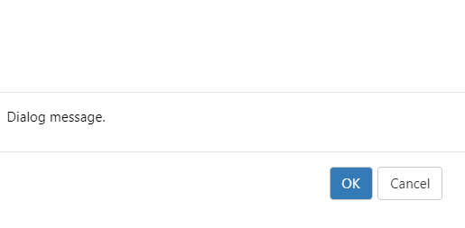
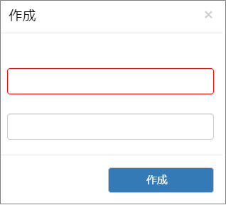
 |  |  |  |  |  |  |  |  |  |  |  |  |  |  |  |  |  |  |  |  |  |  |  |  |  |  |  |  |  |  |  |  |  |  |  |  |  |  |  |  |  |  |  |  |  |  |  | 共通仕様に明記します。
入力コントロールを持つポップアップは
溶リ判定に使用することを想定。

 |  |  | OK |  |  | ： | 後続処理を進める
 |  |  | Cancel |  |  | ： | 後続処理をキャンセル |  |  |  |  |  |  |  |  |  |  |  |  |  | ボタン押下 |  |  | ： | 特定処理を実施
 |  |  | Escキー押下 |  |  | ： | 画面を閉じる |  |  |  |  |  |  |  |  |  |  |  |  |  | × |  |  | ： | 後続処理をキャンセル(ポップアップ画面を閉じる)
 |  |  |  |  |  |  |  |  |  |  |  |  |  |  |  |  |  |  |  |  | (Escキー押下)

 | 【画面項目】 |  |  |  |  |  |  |  |  |  |  |  |  |  |  |  |  |  |  |  |  |  |  |  |  |  |  | 【オートコンプリート補足】
 |  | 画面 |  |  |  |  |  |  | オブジェクトイメージ |  |  |  |  |  |  |  | 説明 |  |  |  |  |  |  |  |  |  |  | ※ComponentOne部品のみでの実現は、難しいためC1部品等を組合わせて実現する。
クリア
 |  |  | ボタン |  |  |  |  |  |  |  |  |  |  |  |  |  | 各処理を実施する

 |  |  | 入力項目(文字) |  |  |  |  |  |  |  |  |  |  |  |  |  | 文字入力する(文字、数値、記号)

 |  |  | 入力項目(検索) |  |  |  |  |  |  |  |  |  |  |  |  |  | 検索画面を表示選択する

 |  |  | 入力項目(数値) |  |  |  |  |  |  |  |  |  |  |  |  |  | 数値のみ入力可能

 |  |  | 入力項目(日付) |  |  |  |  |  |  |  |  |  |  |  |  |  | 日付入力、カンレンダー形式から選択する

 |  |  | 表示項目 |  |  |  |  |  |  |  |  |  |  |  |  |  | マスタ値などを表示する

 |  |  | ラベル |  |  |  |  |  |  |  |  |  |  |  |  |  | ラベル情報(入力項目に対するラベル 等)

 |  |  | オートコンプリート |  |  |  |  |  |  |  |  |  |  |  |  |  | 製品コードなど(文字を入力することで、対象を絞り込む)

 |  |  | コンボボックス |  |  |  |  |  |  |  |  |  |  |  |  |  | 区分値など既定のリストから選択する(一つのみ選択可能)

 |  |  | ラジオボタン |  |  |  |  |  |  | ●登録 |  |  | ○訂正 |  |  |  | 選択項目(一つのみ選択可能)

 |  |  | チェックボックス |  |  |  |  |  |  | ☑AAA |  |  | ☑BBB |  |  |  | 選択項目(複数選択可能)

 |  |  |  |  |  |  |  |  | ※設計時のイメージのため、実際の画面とは異なります。

 | 【ボタン項目】
 |  | ボタン内容 |  |  |  |  |  |  | 処理概要
クリア
 |  |  |  |  |  |  |  |  | 画面の入力内容をクリアし、画面を初期化します。(画面初期起動時に戻します。)

表示
 |  |  |  |  |  |  |  |  | 主に一覧照会画面にて使用する。画面の抽出条件をもとにデータを取得し、一覧表示する。

選択
 |  |  |  |  |  |  |  |  | 検索画面(一覧照会)から対象データを選択し、元画面(呼出元画面に)結果を返す。

次画面
 |  |  |  |  |  |  |  |  | 複数画面から構成される機能(見積入力・製品マスタなど)にて使用する。現在画面の登録内容をチェックし、エラー等がない場合に次画面へ遷移する。また、現在画面の情報は、セッション変数等に保持する。

前画面
 |  |  |  |  |  |  |  |  | 複数画面から構成される機能(見積入力・製品マスタなど)にて使用する。現在画面から前画面へ遷移する。遷移後、セッション変数等に保持された情報から画面情報をセットする。

行削除
 |  |  |  |  |  |  |  |  | 入力可能な明細一覧に使用する。選択行を削除する。※明細数が1行の場合に使用した場合、選択行をクリア処理する。

行挿入
 |  |  |  |  |  |  |  |  | 入力可能な明細一覧に使用する。選択行の「下」に行を追加する。

登録/更新
 |  |  |  |  |  |  |  |  | データを登録する。登録したデータは、操作種別を訂正・削除・参照とすることで、再操作可能。

CSV出力
 |  |  |  |  |  |  |  |  | 主に一覧照会画面にて使用する。画面の抽出条件をもとにデータを取得し、CSV出力する。(CSV形式のファイルをダウンロードする。)

ログアウト
 |  |  |  |  |  |  |  |  | システムをログアウト処理する。(セッション変数の破棄)

 | 【CSV出力形式】
 |  | CSV出力形式は、Webシステムで統一設定となる。※個別で必要な場合は、各仕様書にて定義する。(岐阜得意先I/F)
 |  | 分類 |  |  |  |  |  |  | 設定値
 |  | 文字コード |  |  |  |  |  |  | web.configにて定義する
 |  |  |  |  |  |  |  |  | 設定例:[UTF-8]、[Shift-JIS]
 |  | 区切り文字 |  |  |  |  |  |  | [,]カンマ区切り

 |  | 囲む文字 |  |  |  |  |  |  | ["]ダブルクォーテーション
 |  |  |  |  |  |  |  |  | ※文字列を出力する場合、["]ダブルクォーテーションで囲んで出力する。
 |  | 改行コード |  |  |  |  |  |  | CR+LF
 |  |  |  |  |  |  |  |  | ※岐阜得意先I/Fは別途確認する
 |  | CSVヘッダ行 |  |  |  |  |  |  | 有り
 |  |  |  |  |  |  |  |  | ※ヘッダ行は表示名となる
 |  | ※1 文字列データが空の場合でも"（ダブルクォーテーションマーク）で囲んで出力する。
 |  | ※2 1レコード出力後に改行によって区切る。

 |  | CSVファイル名に関して(初期値)
 |  | ・ファイル名:機能名(可変)_日付(yyyymmdd_hhmmss)とする。 ※日付はCSV出力の実行時刻
 |  | ※汎用検索は、引数値(タイトル)_日付(yyyymmdd_hhmmss)とする。
 |  | № |  | ID |  |  |  |  | 区分1 |  |  | 区分2 |  |  |  | 機能名 |  |  |  |  | 初期ファイル名 |  |  |  |  |  |  |  |  |  | 備考
 |  | 1 |  | MSBBPA020 |  |  |  |  | 画面 |  |  | 照会・検索 |  |  |  | Web見積計算書一覧照会 |  |  |  |  | web.config定義(CsvDefaultFileName_MSBBPA020)_日付(yyyymmdd_hhmmss)
 |  | 2 |  | MSBBPA040 |  |  |  |  | 画面 |  |  | 照会・検索 |  |  |  | Web御見積書一覧照会 |  |  |  |  | web.config定義(CsvDefaultFileName_MSBBPA040)_日付(yyyymmdd_hhmmss)
 |  | 3 |  | MSBBPA060 |  |  |  |  | 画面 |  |  | 照会・検索 |  |  |  | Web製品マスタ一覧照会 |  |  |  |  | web.config定義(CsvDefaultFileName_MSBBPA060)_日付(yyyymmdd_hhmmss)
 |  | 4 |  | MSBBPA080 |  |  |  |  | 画面 |  |  | 照会・検索 |  |  |  | Web受注一覧照会 |  |  |  |  | web.config定義(CsvDefaultFileName_MSBBPA080)_日付(yyyymmdd_hhmmss)
 |  | 5 |  | MSBBPA120 |  |  |  |  | 画面 |  |  | 照会・検索 |  |  |  | Web取引先一覧照会 |  |  |  |  | web.config定義(CsvDefaultFileName_MSBBPA120)_日付(yyyymmdd_hhmmss)
 |  | 6 |  | MSBBPA150 |  |  |  |  | 画面 |  |  | 照会・検索 |  |  |  | Web版型・木型マスタ一覧照会 |  |  |  |  | web.config定義(CsvDefaultFileName_MSBBPA150)_日付(yyyymmdd_hhmmss)
 |  | 7 |  | MSBBPA900 |  |  |  |  | 画面 |  |  | 照会・検索 |  |  |  | Web汎用検索(共通検索) |  |  |  |  | 引数値(タイトル)_日付(yyyymmdd_hhmmss)

 | 【Web 一覧表示画面に関して】
 |  | １ Web 一覧表示画面に関して
 |  |  | 一覧での表示とする。(ページャは使用しない。一覧領域でのスクロールバー表示とする。)
 |  |  | № |  | 担当 | 担当者名 |  |  |  |  |  |  |  |  |  |  |  |  |  |  |  | △
 |  |  | 1 |  | 1234 | XXXXX6
 |  |  | 2 |  | 1234 | XXXXX6
 |  |  | 3 |  | 1234 | XXXXX6
 |  |  | 4 |  | 1234 | XXXXX6
 |  |  | 5 |  | 1234 | XXXXX6 |  |  |  |  |  |  |  |  |  |  |  |  |  |  |  | ▽
 |  |  | ◁ |  |  |  |  |  |  |  |  |  |  |  |  |  |  |  |  |  | ▷
 |  |  | ※入力画面での横スクロールバーは、無い前提での画面設計とする。(照会画面は除く。)
 |  |  | 実画面解像度での開発時(入力画面)に設計書でのレイアウトで横スクロールが必要となる場合は、3段表示→2段表示にする等して調整する。

 |  | ２ 一覧表示の上限値(一般ユーザー)
 |  |  | 照会・検索画面の一覧表示の上限値を設定できるようにする。
 |  |  | Web管理マスタ(web.config等)に上限値を設定し、上限値を超える場合はエラーメッセージを表示する
 |  |  |  |  | 「検索件数の上限値を超えました。(設定値) \n 抽出条件を設定し、再度検索・照会を実施ください。」
 |  |  | № |  | 担当 | 担当者名 |  |  |  |  |  |  |  |  |  |  |  |  |  |  |  | △
 |  |  | 1 |  | 1234 | XXXXX6
 |  |  | 2 |  | 1234 | XXXXX6
 |  |  | 3 |  | 1234 | XXXXX6
 |  |  | 4 |  | 1234 | XXXXX6
 |  |  | 5 |  | 1234 | XXXXX6 |  |  |  |  |  |  |  |  |  |  |  |  |  |  |  | ▽
 |  |  | ◁ |  |  |  |  |  |  |  |  |  |  |  |  |  |  |  |  |  | ▷

 |  | ３ 一覧表示の上限値(管理者ユーザー)
 |  |  | 照会・検索画面の一覧表示の上限値を超えて検索できるようにする。
 |  |  | Web管理マスタ(web.config等)に上限値を設定し、上限値を超える場合は警告メッセージを表示する
 |  |  |  |  | 「検索件数の上限値を超えました。(設定値) \n 処理を続ける場合は、[はい]を選択してください。」
 |  |  | № |  | 担当 | 担当者名 |  |  |  |  |  |  |  |  |  |  |  |  |  |  |  | △
 |  |  | 1 |  | 1234 | XXXXX6
 |  |  | 2 |  | 1234 | XXXXX6
 |  |  | 3 |  | 1234 | XXXXX6
 |  |  | 4 |  | 1234 | XXXXX6
 |  |  | 5 |  | 1234 | XXXXX6 |  |  |  |  |  |  |  |  |  |  |  |  |  |  |  | ▽
 |  |  | ◁ |  |  |  |  |  |  |  |  |  |  |  |  |  |  |  |  |  | ▷

 | 【帳票】
 |  | 帳票出力は、SVFを利用した仕組みとする。
前提条件
・Web帳票デザインは、CPにて開発する。(mcframe7・WEB全体とおして2本は、MDSOLにて開発する)
・所定フォルダへのCSV出力と帳票(pdf)を開く仕組みをMDSOLにて開発する。

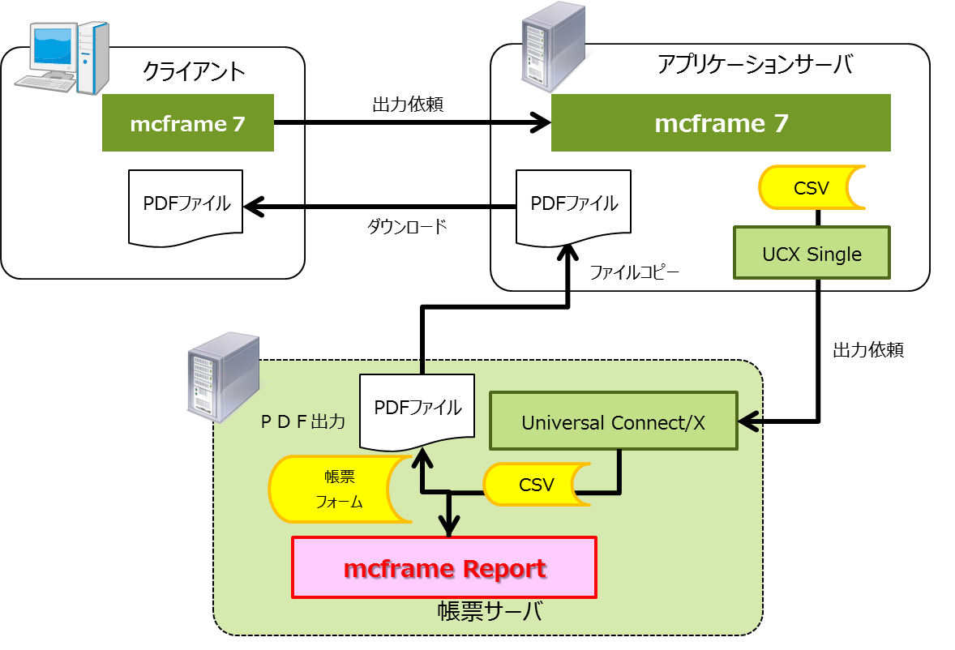
Web
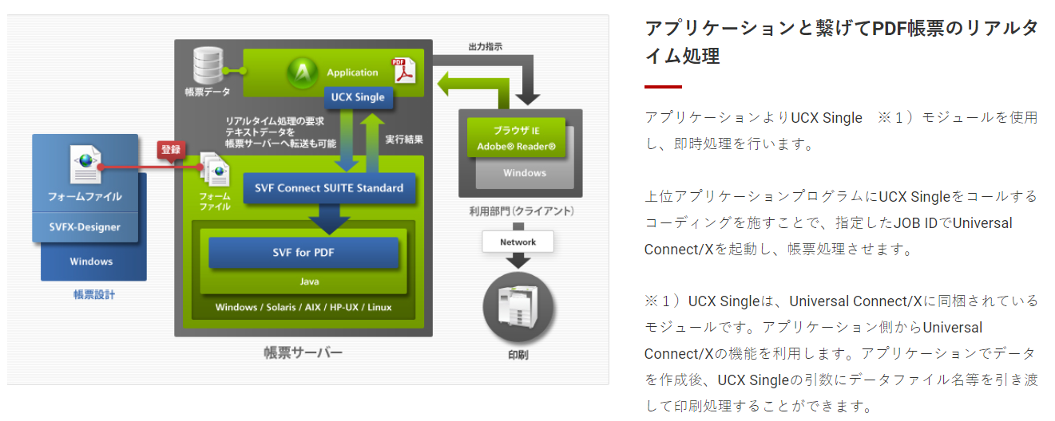

WEBサーバに該当

赤枠機能を実装する

【mcframeReport構成】
・mcframe Report-XForm Designer
→SVFXｰDesigner
・mcframe Report 1～50 同時ログインユーザ
→SVF for PDF 及び Universal Connect/X
・mcframe Report Web/Clientオプション
→SVF for Web/Client
・mcframe Report Excel オプション
→SVF for EXCEL
・mcframe Report Server-Print
→SVF for JavaPrint
 |  |  |  |  |  |  |  |  |  |  |  |  |  |  |  |  |  |  |  |  |  |  |  |  |  |  |  |  |  | https://www.wingarc.com/product/svf/example/web.html

 |  | Webシステムの帳票出力は、PrintProを利用した仕組みとする。
・クライアント側の自動印刷機能を使用する。
→ログイン別(ログインコード別)にサーバ側の所定のフォルダにCSVを保存する機能をMDSOLにて開発する。
※ファイルの命名規則を別途定義する必要有。

 |  |  |  |  |  |  |  |  |  |  |  |  |  |  |  |  |  |  |  |  |  |  |  |  |  |  |  |  |  | サーバ側
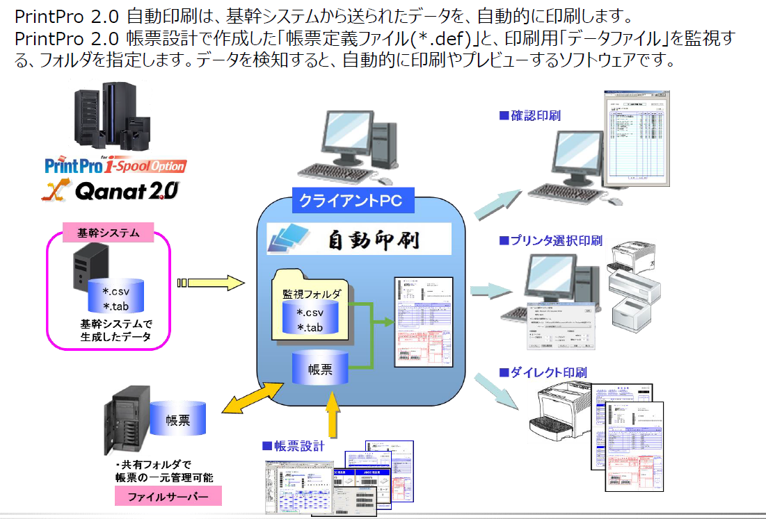
Web
 |  |  |  |  |  |  |  |  |  |  |  |  |  |  |  |  |  |  |  |  |  |  |  |  |  |  |  |  |  |  |  |  | 個人別
 |  |  |  |  |  |  |  |  |  |  |  |  |  |  |  |  |  |  |  |  |  |  |  |  |  |  |  |  |  |  |  |  | 共有フォルダ

 |  |  |  |  |  |  |  |  |  |  |  |  |  |  |  |  |  |  |  |  |  |  |  |  |  |  |  |  |  |  |  | PrintPro
 |  |  |  |  |  |  |  |  |  |  |  |  |  |  |  |  |  |  |  |  |  |  |  |  |  |  |  |  |  |  |  |  |  |  |  |  |  | クライアント側

 |  |  |  |  |  |  |  |  |  |  |  |  |  |  |  |  |  |  |  |  |  |  |  |  |  |  |  |  |  |  |  |  | ・・・
自動印刷

サーバ側のフォルダを監視対象とできるか
・ネットワークドライブ
・\\サーバ名\個人別共有フォルダ

 |  | WebシステムのEXCEL出力は、ComponentOne Excel for .NET を使用する。

 |  | PrintPro用のCSVファイル名に関して
 |  | ・ファイル名:帳票名(可変)_日付(yyyymmdd_hhmmss)とする。 ※日付はCSV出力の実行時刻
 |  | ※汎用検索は、引数値(タイトル)_日付(yyyymmdd_hhmmss)とする。
 |  | № |  | ID |  |  |  |  | 区分1 |  |  | 区分2 |  |  |  | 機能名 |  |  |  |  | ファイル名 |  |  |  |  |  |  |  |  |  | 備考
 |  | 1 |  | MSBBRA010 |  |  |  |  | 帳票 |  |  | PDF |  |  |  | 見積計算書 |  |  |  |  | web.config定義(PrintProCsvFileName_MSBBRA010)_日付(yyyymmdd_hhmmss)
 |  | 2 |  | MSBBRA020 |  |  |  |  | 帳票 |  |  | PDF |  |  |  | 見積計算書(価格無しVER) |  |  |  |  | web.config定義(PrintProCsvFileName_MSBBRA020)_日付(yyyymmdd_hhmmss)
 |  | 3 |  | MSBBRA030 |  |  |  |  | 帳票 |  |  | PDF |  |  |  | 御見積書 |  |  |  |  | web.config定義(PrintProCsvFileName_MSBBRA030)_日付(yyyymmdd_hhmmss)
 |  | 4 |  | MSBBRA050 |  |  |  |  | 帳票 |  |  | PDF |  |  |  | 受注伝票 |  |  |  |  | web.config定義(PrintProCsvFileName_MSBBRA050)_日付(yyyymmdd_hhmmss)

概要(メニュー体系)
Webシステム |  |  |  |  |  | 文書名 |  |  | モジュールID | MS |  |  | モジュール名 | Webシステム | 文書番号 | Version | Rev.
 |  |  |  |  |  | アドオン設計書 |  |  | サブモジュールID | MSBB |  |  | サブモジュール名 | Webシステム | M7-US-1140 | 1.0.0 | 1.0
 |  |  |  |  |  | 概要(メニュー体系) |  |  | 表題 | MSBBPA000 |  |  | Webシステム(共通概要)

 |  |  |  |  |  |  |  |  |  |  |  | 概要

 | 【メニュー体系】

メニュー(大分類)

機能名

メニューは、DBにて制御する
→可変可能とする
 |  |  | ≫ログイン |  |  |  | ≫TOP画面 | ≫メニュー(大分類) |  |  | ≫機能
ログイン
TOP画面
見積
見積計算書入力
(見積入力)

見積計算書一覧照会

御見積書登録・発行

御見積書一覧照会

FSC製品化
チェックシート出力

製品マスタ
製品マスタ

製品マスタ一覧照会

木型・版型マスタ

木型・版型マスタ
一覧照会

受注
受注入力

受注一覧登録
(単価訂正)

マスタ
取引先マスタ

取引先一覧照会

シート単価マスタ

 | 【画面遷移】

ログイン
TOP画面
各機能

ログアウト

 | 【Web ヘッダー】

 |  | ≫ログイン情報表示 |  |  | 拠点：〇〇 | 担当者：〇〇 〇〇
 |  | ≫ログアウト

 | 【Web メニュー・データ制御】
 |  | ログイン情報を参照し、各機能への遷移・データ参照を制御する。

 |  | （例） |  | 拠点＝本社でログイン時、他拠点のデータは参照不可。
 |  |  |  | 担当者〇〇は、受注入力使用不可。等

 |  | ※POWER EGGの組織図機能と関連して、階層レベルでの制御は想定しない。
 |  |  | 上長〇〇は、担当者〇１・担当者〇２のデータ参照可能。
 |  | →要件確認後、ログインテーブルの項目検討。
 |  | →現行は、拠点単位にデータ参照可能

ログイン画面
Webシステム |  |  |  |  |  |  |  | 文書名 |  |  |  | モジュールID |  | MS | モジュール名 |  | Webシステム |  |  |  |  | 文書番号 |  |  |  |  | Version |  |  | Rev.
 |  |  |  |  |  |  |  | アドオン設計書 |  |  |  | サブモジュールID |  | MSBB | サブモジュール名 |  | Webシステム |  |  |  |  | M7-US-1140 |  |  |  |  | 1.0.0 |  |  | 1.0
 |  |  |  |  |  |  |  | ログイン画面 |  |  |  | 表題 |  | MSBBPA000 | Webシステム(共通概要)

画面イメージ

 | 【機能概要】
 |  | 1. | ログイン画面
 |  |  | POWER EGGの外部システム連携機能にてシングルサインオンすることを前提とするため、通常は利用しない。
 |  |  | ※直接ログインしたい場合やログアウトボタン押下時、シングルサインオンのログイン処理にて失敗した場合に遷移する。
 |  |  | 共通・TOP画面の共通ヘッダーは利用しない。

 | 【レイアウト】

 | WEBシステム

 |  | ログイン

 |  |  |  |  | ログインID

ログイン
 |  |  |  |  | パスワード

 |  |  |  |  |  | エラーメッセージ表示エリア

 | 【前提条件】
 |  | 1. | ログイン情報は、POWER EGG ＤＢにて管理する。

 |  |  |  |  |  |  |  |  |  |  |  |  |  |  |  |  |  |  |  |  |  |  |  |  |  |  |  | － | － | … | 抽出条件を閉じる
 |  |  |  |  |  |  |  |  |  |  |  |  |  |  |  |  |  |  |  |  |  |  |  |  |  |  |  | +
 |  |  |  |  |  |  |  |  |  |  |  |  |  |  |  |  |  |  |  |  |  |  |  |  |  |  |  |  | + | … | 抽出条件を開く

 |  |  |  |  |  |  |  |  |  |  |  |  |  |  |  |  |  |  |  |  |  |  |  |  |  |  |  | +

 |  | № |  | 担当 | 担当者名 | 得意先 | 得意先名 |  | 案件№ | 案件名 | 見積計算書№ |  | 見積作成日 | 顧客品名 |  | 見積数 |  | 決定予想 | 見積平米 | ㎡単価 | 金額 |  | 見積区分 | 承認ステータス | 計算書 | 製品コード
 |  | 1 |  | 1234 | XXXXX6 | 12345 | XXXXXXX8 |  | 1234567-001 | XXXXXXX8 | 12345678-01 |  | 2022/7/1 | XXXXXXXXX1XXXXX6 | XXXXXXX8 | 9,999,999 |  |  | 9,999,999 | 9,999,999 | 9,999,999 |  | 通常 | 承認済 | □
 |  | 2 |  | 1234 | XXXXX6 | 12345 | XXXXXXX8 |  | 1234567-001 | XXXXXXX8 | 12345678-02 |  | 2022/7/1 | XXXXXXXXX1XXXXX6 | XXXXXXX8 | 9,999,999 |  |  | 9,999,999 | 9,999,999 | 9,999,999 |  | 通常 | 承認済 | □
 |  | 3 |  | 1234 | XXXXX6 | 12345 | XXXXXXX8 |  | 1234567-001 | XXXXXXX8 | 12345678-03 |  | 2022/7/1 | XXXXXXXXX1XXXXX6 | XXXXXXX8 | 9,999,999 |  | ● | 9,999,999 | 9,999,999 | 9,999,999 |  | 通常 | 承認済 | □ | A9999999-01
 |  | 4 |  | 1234 | XXXXX6 | 12345 | XXXXXXX8 |  | 1234567-001 | XXXXXXX8 | 12345678-04 |  | 2022/7/1 | XXXXXXXXX1XXXXX6 | XXXXXXX8 | 9,999,999 |  |  | 9,999,999 | 9,999,999 | 9,999,999 |  | 通常 | 承認済 | □
 |  | 5 |  | 1234 | XXXXX6 | 12345 | XXXXXXX8 |  | 1234567-001 | XXXXXXX8 | 12345678-05 |  | 2022/7/1 | XXXXXXXXX1XXXXX6 | XXXXXXX8 | 9,999,999 |  |  | 9,999,999 | 9,999,999 | 9,999,999 |  | 通常 | 承認済 | □
 |  | 6 |  | 1234 | XXXXX6 | 12345 | XXXXXXX8 |  | 1234567-001 | XXXXXXX8 | 12345680-01 |  | 2022/7/1 | YYYYYYYYY1XXXXX6 | XXXXXX01 | 9,999,999 |  | ● | 9,999,999 | 9,999,999 | 9,999,999 |  | 決定 | 未承認 | □ | A9999999-01
 |  | 7 |  | 1234 | XXXXX6 | 12345 | XXXXXXX8 |  | 1234567-001 | XXXXXXX8 | 12345681-01 |  | 2022/7/1 | YYYYYYYYY1XXXXX6 | XXXXXX02 | 9,999,999 |  | ● | 9,999,999 | 9,999,999 | 9,999,999 |  | 決定 | 未承認 | □ | A9999999-01
 |  | 8 |  | 1234 | XXXXX6 | 12345 | XXXXXXX8 |  | 1234567-001 | XXXXXXX8 | 12345682-01 |  | 2022/7/1 | YYYYYYYYY1XXXXX6 | XXXXXX03 | 9,999,999 |  | ● | 9,999,999 | 9,999,999 | 9,999,999 |  | 決定 | 未承認 | □ | A9999999-01
 |  | 9 |  | 1234 | XXXXX6 | 12345 | XXXXXXX8 |  | 1234567-001 | XXXXXXX8 | 12345683-01 |  | 2022/7/1 | YYYYYYYYY1XXXXX6 | XXXXXX04 | 9,999,999 |  |  | 9,999,999 | 9,999,999 | 9,999,999 |  | 通常 | 未承認 | □
 |  | 10 |  | 1234 | XXXXX6 | 12345 | XXXXXXX8 |  | 1234567-001 | XXXXXXX8 | 12345683-02 |  | 2022/7/1 | YYYYYYYYY1XXXXX6 | XXXXXX05 | 9,999,999 |  | ● | 9,999,999 | 9,999,999 | 9,999,999 |  | 決定 | 未承認 | □ | A9999999-01
 |  | 11 |  | 1234 | XXXXX6 | 12345 | XXXXXXX8 |  | 1234567-001 | XXXXXXX8 | 12345683-02 |  | 2022/7/1 | YYYYYYYYY1XXXXX6 | XXXXXX05 | 9,999,999 |  | ● | 9,999,999 | 9,999,999 | 9,999,999 |  | 決定 | 未承認 | □ | A9999999-01
 |  | 12 |  | 1234 | XXXXX6 | 12345 | XXXXXXX8 |  | 1234567-001 | XXXXXXX8 | 12345683-02 |  | 2022/7/1 | YYYYYYYYY1XXXXX6 | XXXXXX05 | 9,999,999 |  | ● | 9,999,999 | 9,999,999 | 9,999,999 |  | 決定 | 未承認 | □ | A9999999-01
 |  | 13 |  | 1234 | XXXXX6 | 12345 | XXXXXXX8 |  | 1234567-001 | XXXXXXX8 | 12345683-02 |  | 2022/7/1 | YYYYYYYYY1XXXXX6 | XXXXXX05 | 9,999,999 |  | ● | 9,999,999 | 9,999,999 | 9,999,999 |  | 決定 | 未承認 | □ | A9999999-01
 |  | 14 |  | 1234 | XXXXX6 | 12345 | XXXXXXX8 |  | 1234567-001 | XXXXXXX8 | 12345683-02 |  | 2022/7/1 | YYYYYYYYY1XXXXX6 | XXXXXX05 | 9,999,999 |  | ● | 9,999,999 | 9,999,999 | 9,999,999 |  | 決定 | 未承認 | □ | A9999999-01
 |  | 15 |  | 1234 | XXXXX6 | 12345 | XXXXXXX8 |  | 1234567-001 | XXXXXXX8 | 12345683-02 |  | 2022/7/1 | YYYYYYYYY1XXXXX6 | XXXXXX05 | 9,999,999 |  | ● | 9,999,999 | 9,999,999 | 9,999,999 |  | 決定 | 未承認 | □ | A9999999-01
 |  | 16 |  | 1234 | XXXXX6 | 12345 | XXXXXXX8 |  | 1234567-001 | XXXXXXX8 | 12345683-02 |  | 2022/7/1 | YYYYYYYYY1XXXXX6 | XXXXXX05 | 9,999,999 |  | ● | 9,999,999 | 9,999,999 | 9,999,999 |  | 決定 | 未承認 | □ | A9999999-01
 |  | 17 |  | 1234 | XXXXX6 | 12345 | XXXXXXX8 |  | 1234567-001 | XXXXXXX8 | 12345683-02 |  | 2022/7/1 | YYYYYYYYY1XXXXX6 | XXXXXX05 | 9,999,999 |  | ● | 9,999,999 | 9,999,999 | 9,999,999 |  | 決定 | 未承認 | □ | A9999999-01
 |  | 18 |  | 1234 | XXXXX6 | 12345 | XXXXXXX8 |  | 1234567-001 | XXXXXXX8 | 12345683-02 |  | 2022/7/1 | YYYYYYYYY1XXXXX6 | XXXXXX05 | 9,999,999 |  | ● | 9,999,999 | 9,999,999 | 9,999,999 |  | 決定 | 未承認 | □ | A9999999-01
 |  | 19 |  | 1234 | XXXXX6 | 12345 | XXXXXXX8 |  | 1234567-001 | XXXXXXX8 | 12345683-02 |  | 2022/7/1 | YYYYYYYYY1XXXXX6 | XXXXXX05 | 9,999,999 |  | ● | 9,999,999 | 9,999,999 | 9,999,999 |  | 決定 | 未承認 | □ | A9999999-01
 |  | 20 |  | 1234 | XXXXX6 | 12345 | XXXXXXX8 |  | 1234567-001 | XXXXXXX8 | 12345683-02 |  | 2022/7/1 | YYYYYYYYY1XXXXX6 | XXXXXX05 | 9,999,999 |  | ● | 9,999,999 | 9,999,999 | 9,999,999 |  | 決定 | 未承認 | □ | A9999999-01
 |  | 21 |  | 1234 | XXXXX6 | 12345 | XXXXXXX8 |  | 1234567-001 | XXXXXXX8 | 12345683-02 |  | 2022/7/1 | YYYYYYYYY1XXXXX6 | XXXXXX05 | 9,999,999 |  | ● | 9,999,999 | 9,999,999 | 9,999,999 |  | 決定 | 未承認 | □ | A9999999-01
 |  | 22 |  | 1234 | XXXXX6 | 12345 | XXXXXXX8 |  | 1234567-001 | XXXXXXX8 | 12345683-02 |  | 2022/7/1 | YYYYYYYYY1XXXXX6 | XXXXXX05 | 9,999,999 |  | ● | 9,999,999 | 9,999,999 | 9,999,999 |  | 決定 | 未承認 | □ | A9999999-01
 |  | 23 |  | 1234 | XXXXX6 | 12345 | XXXXXXX8 |  | 1234567-001 | XXXXXXX8 | 12345683-02 |  | 2022/7/1 | YYYYYYYYY1XXXXX6 | XXXXXX05 | 9,999,999 |  | ● | 9,999,999 | 9,999,999 | 9,999,999 |  | 決定 | 未承認 | □ | A9999999-01
 |  | 24 |  | 1234 | XXXXX6 | 12345 | XXXXXXX8 |  | 1234567-001 | XXXXXXX8 | 12345683-02 |  | 2022/7/1 | YYYYYYYYY1XXXXX6 | XXXXXX05 | 9,999,999 |  | ● | 9,999,999 | 9,999,999 | 9,999,999 |  | 決定 | 未承認 | □ | A9999999-01
 |  | 25 |  | 1234 | XXXXX6 | 12345 | XXXXXXX8 |  | 1234567-001 | XXXXXXX8 | 12345683-02 |  | 2022/7/1 | YYYYYYYYY1XXXXX6 | XXXXXX05 | 9,999,999 |  | ● | 9,999,999 | 9,999,999 | 9,999,999 |  | 決定 | 未承認 | □ | A9999999-01
 |  | 26 |  | 1234 | XXXXX6 | 12345 | XXXXXXX8 |  | 1234567-001 | XXXXXXX8 | 12345683-02 |  | 2022/7/1 | YYYYYYYYY1XXXXX6 | XXXXXX05 | 9,999,999 |  | ● | 9,999,999 | 9,999,999 | 9,999,999 |  | 決定 | 未承認 | □ | A9999999-01
 |  | 27 |  | 1234 | XXXXX6 | 12345 | XXXXXXX8 |  | 1234567-001 | XXXXXXX8 | 12345683-02 |  | 2022/7/1 | YYYYYYYYY1XXXXX6 | XXXXXX05 | 9,999,999 |  | ● | 9,999,999 | 9,999,999 | 9,999,999 |  | 決定 | 未承認 | □ | A9999999-01
 |  | 28 |  | 1234 | XXXXX6 | 12345 | XXXXXXX8 |  | 1234567-001 | XXXXXXX8 | 12345683-02 |  | 2022/7/1 | YYYYYYYYY1XXXXX6 | XXXXXX05 | 9,999,999 |  | ● | 9,999,999 | 9,999,999 | 9,999,999 |  | 決定 | 未承認 | □ | A9999999-01
 |  | 29 |  | 1234 | XXXXX6 | 12345 | XXXXXXX8 |  | 1234567-001 | XXXXXXX8 | 12345683-02 |  | 2022/7/1 | YYYYYYYYY1XXXXX6 | XXXXXX05 | 9,999,999 |  | ● | 9,999,999 | 9,999,999 | 9,999,999 |  | 決定 | 未承認 | □ | A9999999-01
 |  | 30 |  | 1234 | XXXXX6 | 12345 | XXXXXXX8 |  | 1234567-001 | XXXXXXX8 | 12345683-02 |  | 2022/7/1 | YYYYYYYYY1XXXXX6 | XXXXXX05 | 9,999,999 |  | ● | 9,999,999 | 9,999,999 | 9,999,999 |  | 決定 | 未承認 | □ | A9999999-01
 |  | 31 |  | 1234 | XXXXX6 | 12345 | XXXXXXX8 |  | 1234567-001 | XXXXXXX8 | 12345678-01 |  | 2022/7/1 | XXXXXXXXX1XXXXX6 | XXXXXXX8 | 9,999,999 |  |  | 9,999,999 | 9,999,999 | 9,999,999 |  | 通常 | 承認済 | □
 |  | 32 |  | 1234 | XXXXX6 | 12345 | XXXXXXX8 |  | 1234567-001 | XXXXXXX8 | 12345678-02 |  | 2022/7/1 | XXXXXXXXX1XXXXX6 | XXXXXXX8 | 9,999,999 |  |  | 9,999,999 | 9,999,999 | 9,999,999 |  | 通常 | 承認済 | □
 |  | 33 |  | 1234 | XXXXX6 | 12345 | XXXXXXX8 |  | 1234567-001 | XXXXXXX8 | 12345678-03 |  | 2022/7/1 | XXXXXXXXX1XXXXX6 | XXXXXXX8 | 9,999,999 |  | ● | 9,999,999 | 9,999,999 | 9,999,999 |  | 通常 | 承認済 | □ | A9999999-01
 |  | 34 |  | 1234 | XXXXX6 | 12345 | XXXXXXX8 |  | 1234567-001 | XXXXXXX8 | 12345678-04 |  | 2022/7/1 | XXXXXXXXX1XXXXX6 | XXXXXXX8 | 9,999,999 |  |  | 9,999,999 | 9,999,999 | 9,999,999 |  | 通常 | 承認済 | □
 |  | 35 |  | 1234 | XXXXX6 | 12345 | XXXXXXX8 |  | 1234567-001 | XXXXXXX8 | 12345678-05 |  | 2022/7/1 | XXXXXXXXX1XXXXX6 | XXXXXXX8 | 9,999,999 |  |  | 9,999,999 | 9,999,999 | 9,999,999 |  | 通常 | 承認済 | □
 |  | 36 |  | 1234 | XXXXX6 | 12345 | XXXXXXX8 |  | 1234567-001 | XXXXXXX8 | 12345680-01 |  | 2022/7/1 | YYYYYYYYY1XXXXX6 | XXXXXX01 | 9,999,999 |  | ● | 9,999,999 | 9,999,999 | 9,999,999 |  | 決定 | 未承認 | □ | A9999999-01
 |  | 37 |  | 1234 | XXXXX6 | 12345 | XXXXXXX8 |  | 1234567-001 | XXXXXXX8 | 12345681-01 |  | 2022/7/1 | YYYYYYYYY1XXXXX6 | XXXXXX02 | 9,999,999 |  | ● | 9,999,999 | 9,999,999 | 9,999,999 |  | 決定 | 未承認 | □ | A9999999-01
 |  | 38 |  | 1234 | XXXXX6 | 12345 | XXXXXXX8 |  | 1234567-001 | XXXXXXX8 | 12345682-01 |  | 2022/7/1 | YYYYYYYYY1XXXXX6 | XXXXXX03 | 9,999,999 |  | ● | 9,999,999 | 9,999,999 | 9,999,999 |  | 決定 | 未承認 | □ | A9999999-01
 |  | 39 |  | 1234 | XXXXX6 | 12345 | XXXXXXX8 |  | 1234567-001 | XXXXXXX8 | 12345683-01 |  | 2022/7/1 | YYYYYYYYY1XXXXX6 | XXXXXX04 | 9,999,999 |  |  | 9,999,999 | 9,999,999 | 9,999,999 |  | 通常 | 未承認 | □
 |  | 40 |  | 1234 | XXXXX6 | 12345 | XXXXXXX8 |  | 1234567-001 | XXXXXXX8 | 12345683-02 |  | 2022/7/1 | YYYYYYYYY1XXXXX6 | XXXXXX05 | 9,999,999 |  | ● | 9,999,999 | 9,999,999 | 9,999,999 |  | 決定 | 未承認 | □ | A9999999-01

クリア
表示
見積詳細
見積計算書
見積計算書(客)
CSV出力
選択

ログインVIEW
Webシステム |  | 文書名 |  | モジュールID | MS | モジュール名 |  |  | Webシステム |  |  | 文書番号 | Version | Rev.
 |  | アドオン設計書 |  | ｻﾌﾞﾓｼﾞｭｰﾙID | MSBB | ｻﾌﾞﾓｼﾞｭｰﾙ名 |  |  | Webシステム |  |  | M7-US-1140 | 1.0.0 | 1.0
 |  | ログインVIEW |  | 表題 | MSBBPA000 | Webシステム(共通概要)

テーブル名 |  |  | 日本語名 |  |  | 種別 |  |  |  | 備考
HT2_EMPLOYEE、WEBDB結合VIEW |  |  | ログイン |  |  | アドオン(新規) |  |  |  | PEテーブルとなるためDBLINKにて参照する

主キー | 項目名 |  | 日本語名 |  |  | 型 | 桁 | Null |  | 説明 |  |  |  |  | 値の制限 | 設定仕様 | 未設定時の振る舞い
 |  |  | 社員ID |  |  | N | 10 |  |  | HT2_EMPLOYEE(PE標準テーブル)
 |  |  | 名前 |  |  | C |  |  |  | HT2_EMPLOYEE(PE標準テーブル)
 |  |  | ふりがな |  |  | C |  |  |  | HT2_EMPLOYEE(PE標準テーブル)
〇 |  |  | ユーザID |  |  | C |  |  |  | HT2_EMPLOYEE(PE標準テーブル)
 |  |  | パスワード |  |  |  |  |  |  | WEBDB(付加項目)
 |  |  | 管理者区分 |  |  | F |  | N |  | WEBDB(付加項目) | 管理者、一般利用者は判断する区分 |  |  |  | 0、1 | 「1=管理者」設定時、拠点コードの変更を可能とする。 | [0、1]どちらか必須設定
 |  |  | 拠点CD |  |  | N |  | N |  | WEBDB(付加項目) |  |  |  |  | 拠点マスタに登録された値 |  | 必須設定
 |  |  | 担当者CD |  |  | C | 500 | N |  | WEBDB(付加項目) |  |  |  |  | 担当者マスタに登録された値 |  | 必須設定
 |  |  | 登録日時 |  |  | D
システム項目
POWER EGGに準拠
 |  |  | 登録者 |  |  | N | 10
 |  |  | 最終更新日時 |  |  | D
 |  |  | 最終更新者 |  |  | N | 10

共通・TOP画面
Webシステム |  |  |  |  |  |  |  | 文書名 |  |  |  |  | モジュールID |  | MS | モジュール名 | Webシステム | 文書番号 |  | Version | Rev.
 |  |  |  |  |  |  |  | アドオン設計書 |  |  |  |  | サブモジュールID |  | MSBB | サブモジュール名 | Webシステム | M7-US-1140 |  | 1.0.0 | 1.0
 |  |  |  |  |  |  |  | 共通・TOP画面 |  |  |  |  | 表題 |  | MSBBPA000 | Webシステム(共通概要)

画面イメージ

 | 【機能概要】
 |  | 1. | Webシステムの共通画面(共通ヘッダー)
 |  | 2. | Webシステムに遷移された場合に表示されるTOP画面

 | 【レイアウト】

ログアウト
共通ヘッダー
 | 見積 |  |  |  | ▼ | 製品マスタ |  |  | ▼ | 受注 | ▼ | マスタ |  | ▼ |  |  |  |  | ○○拠点 ○○ ○○
 | ≫ | 見積計算書入力 |  |  |  |  | タイトル領域
 | ≫ | 御見積書登録・発行
 | ≫ | 見積計算書一覧照会
 | ≫ | 御見積書一覧照会
 | ≫ | FSC製品化チェックシート出力

各機能画面
 |  | お知らせ

 |  | № |  | 表示日付 | タイトル
 |  | 1 |  | 2022/7/1 | △△△△△△△△△△
 |  | 2 |  | 2022/7/1 | △△△△△△△△△△
 |  | 3 |  | 2022/7/1 | △△△△△△△△△△
 |  | 4 |  | 2022/7/1 | △△△△△△△△△△
 |  | 5 |  | 2022/7/1 | △△△△△△△△△△
 |  | 6 |  | 2022/7/1 | △△△△△△△△△△
 |  | 7 |  | 2022/7/1 | △△△△△△△△△△
 |  | 8 |  | 2022/7/1 | △△△△△△△△△△
 |  | 9 |  | 2022/7/1 | △△△△△△△△△△
 |  | 10 |  | 2022/7/1 | △△△△△△△△△△

 | 【前提条件】
 |  | 1. | お知らせのデータ登録・データメンテナンス用の画面は用意しない。データの投入はSQLやDBに直接アクセスしメンテする。
 |  | 2. | メニューのデータ登録・データメンテナンス用の画面は用意しない。データの投入はSQLやDBに直接アクセスしメンテする。

お知らせ
Webシステム |  | 文書名 |  | モジュールID | MS | モジュール名 |  |  | Webシステム |  | 文書番号 | Version | Rev.
 |  | アドオン設計書 |  | ｻﾌﾞﾓｼﾞｭｰﾙID | MSBB | ｻﾌﾞﾓｼﾞｭｰﾙ名 |  |  | Webシステム |  | M7-US-1140 | 1.0.0 | 1.0
 |  | お知らせ |  | 表題 | MSBBPA000 | Webシステム(共通概要)

テーブル名 |  |  | 日本語名 |  |  | 種別
 |  |  | お知らせ |  |  | アドオン(新規)

主キー | 項目名 |  | 日本語名 |  |  | 型 | 桁 | Null |  | 説明 |  |  |  | 値の制限 | 設定仕様 | 未設定時の振る舞い
〇 |  |  | お知らせSEQ |  |  | N | 10,0 | N |  | 自動採番
 |  |  | 表示日 |  |  | D
 |  |  | 停止日 |  |  | D
 |  |  | タイトル |  |  | C
 |  |  | URL |  |  | C
 | MEMO1 |  | メモ１ |  |  | C | 100 | Y
 | MEMO2 |  | メモ２ |  |  | C | 100 | Y
 | MEMO3 |  | メモ３ |  |  | C | 100 | Y
「論理削除ＦＬＧ～更新リクエストＮＯ」は、開発基準に沿う
 | DEL_FLG |  | 論理削除ＦＬＧ |  |  | F |  | N |  | 論理削除を示すフラグ
 | DEL_USR_ID |  | 論理削除ユーザＩＤ |  |  | C | 500 | Y
 | DEL_USR_NM |  | 論理削除ユーザ名 |  |  | C | 100 | Y
 | DEL_TS |  | 論理削除日時 |  |  | TS | 0 | Y
 | INS_USR_ID |  | 登録ユーザＩＤ |  |  | C | 500 | Y
 | INS_USR_NM |  | 登録ユーザ名 |  |  | C | 100 | Y
 | INS_TS |  | 登録日時 |  |  | TS | 0 | Y
 | INS_FUNC_ID |  | 登録機能ＩＤ |  |  | C | 50 | Y
 | UPD_CNTR |  | 更新カウンタ |  |  | N | 9,0 | Y
 | UPD_USR_ID |  | 更新ユーザＩＤ |  |  | C | 500 | Y
 | UPD_USR_NM |  | 更新ユーザ名 |  |  | C | 100 | Y
 | UPD_TS |  | 更新日時 |  |  | TS | 0 | Y
 | UPD_FUNC_ID |  | 更新機能ＩＤ |  |  | C | 50 | Y
 | UPD_SRV_REQ_NO |  | 更新リクエストＮＯ |  |  | C | 50 | Y

汎用検索(共通検索)
Webシステム |  |  |  |  | 文書名 |  |  |  |  |  |  |  |  |  | モジュールID |  |  |  |  | MS | モジュール名 |  | Webシステム |  |  | 文書番号 |  | Version | Rev.
 |  |  |  |  | アドオン設計書 |  |  |  |  |  |  |  |  |  | ｻﾌﾞﾓｼﾞｭｰﾙID |  |  |  |  | MSBB | ｻﾌﾞﾓｼﾞｭｰﾙ名 |  | Webシステム |  |  | M7-US-1140 |  | 1.0.0 | 1.0
 |  |  |  |  | 汎用検索(共通検索) |  |  |  |  |  |  |  |  |  | 表題 |  |  |  |  | MSBBPA000 | Webシステム(共通概要)

画面イメージ

 | 【機能概要】
 |  | 1. | Web汎用検索(共通検索)画面
 |  |  | 検索画面の項目・結果の戻り値を関数化し、共通化する
 |  |  | ※個別の検索画面を用意しない項目用の検索画面
 |  |  | 個別の検索画面：製品マスタ一覧照会・見積一覧照会

 | 【レイアウト】

抽出条件
 | ○○検索

 |  | 抽出条件列1 |  |  |  |  |  |  |  | * |  |  |  |  |  |  |  |  |  |  |  |  |  | * | あいまい検索可能
 |  | 抽出条件列2 |  |  |  |  |  |  |  | *

一覧表示部
→データを一覧表示する。
 |  | № |  | コード | 名称
 |  | 1 |  | 12345678-01 | XXXXXXXXX1XXXXX6
 |  | 2 |  | 12345678-02 | XXXXXXXXX1XXXXX6
 |  | 3 |  | 12345678-03 | XXXXXXXXX1XXXXX6
 |  | 4 |  | 12345678-04 | XXXXXXXXX1XXXXX6
 |  | 5 |  | 12345678-05 | XXXXXXXXX1XXXXX6
 |  | 6 |  | 12345680-01 | YYYYYYYYY1XXXXX6
 |  | 7 |  | 12345681-01 | YYYYYYYYY1XXXXX6
 |  | 8 |  | 12345682-01 | YYYYYYYYY1XXXXX6
 |  | 9 |  | 12345683-01 | YYYYYYYYY1XXXXX6
 |  | 10 |  | 12345683-02 | YYYYYYYYY1XXXXX6

戻る
CSV出力
選択

 | 【前提条件】
 |  | 1. | 抽出条件は、最大2つとし、あいまい検索とする。

 | 【対象検索画面】
 |  | 項目 |  |  | 呼出元画面 |  |  |  |  |  |  |  |  |  |  |  |  |  |  | 参照テーブル |  |  | あいまい検索1 | あいまい検索2 |  |  | 備考
 |  |  | 簡易検索項目 |  | 1 | 2 | 3 | 4 | 5 | 6 | 7 | 8 | 9 | 10 | 11 | 12 | 13 | 14 | 15 | ()付きは汎用マスタ
 |  |  |  |  | Web見積入力（見積計算処理） | Web見積計算書一覧照会 | Web御見積書登録・発行 | Web御見積書一覧照会 | Web製品マスタ | Web製品マスタ一覧照会 | Web受注入力 | Web受注一覧照会 | Web受注一覧登録(単価訂正) | WebFSC製品化チェックシート出力 | Web取引先マスタ | Web取引先一覧照会 | Webシート単価マスタ | Web版型・木型マスタ | Web版型・木型マスタ一覧照会
 |  | 案件No |  |  | ● | ● | ● | ● | ● | ● | ● | ● |  | ● |  |  |  |  |  | ヒアリングシート |  |  | 案件No | 案件名
 |  | 原紙コード(表) |  |  | ● | ● |  |  | ● | ● | ● | ● |  |  |  |  |  |  |  | 原紙マスタ |  |  | 原紙コード(表) | 原紙名(品目)
 |  | 印刷コード(表) |  |  | ● | ● |  |  | ● | ● | ● | ● |  |  |  |  |  |  |  | 印刷CD |  | (M014) | 印刷コード(表) | 印刷名
 |  | エンボスコード(表) |  |  | ● | ● |  |  | ● | ● | ● | ● |  |  |  |  |  |  |  | エンボスCD |  | (M016) | エンボスコード(表) | エンボス名
 |  | メーカ(表) |  |  | ● |  |  |  | ● |  | ● |  |  |  |  |  |  |  |  | 取引先マスタ |  |  | メーカコード(表) | メーカ名(取引先名)
 |  | 原紙コード(中) |  |  | ● | ● |  |  | ● | ● | ● | ● |  |  |  |  |  |  |  | 原紙マスタ |  |  | 原紙コード(中) | 原紙名(品目)
 |  | 印刷コード(中) |  |  | ● | ● |  |  | ● | ● | ● | ● |  |  |  |  |  |  |  | 印刷CD |  | (M014) | 印刷コード(中) | 印刷名
 |  | エンボスコード(中) |  |  | ● | ● |  |  | ● | ● | ● | ● |  |  |  |  |  |  |  | エンボスCD |  | (M016) | エンボスコード(中) | エンボス名
 |  | メーカ(中) |  |  | ● |  |  |  | ● |  | ● |  |  |  |  |  |  |  |  | 取引先マスタ |  |  | メーカコード(中) | メーカ名(取引先名)
 |  | 原紙コード(裏) |  |  | ● | ● |  |  | ● | ● | ● | ● |  |  |  |  |  |  |  | 原紙マスタ |  |  | 原紙コード(裏) | 原紙名(品目)
 |  | 印刷コード(裏) |  |  | ● | ● |  |  | ● | ● | ● | ● |  |  |  |  |  |  |  | 印刷CD |  | (M014) | 印刷コード(裏) | 印刷名
 |  | エンボスコード(裏) |  |  | ● | ● |  |  | ● | ● | ● | ● |  |  |  |  |  |  |  | エンボスCD |  | (M016) | エンボスコード(裏) | エンボス名
 |  | メーカ(裏) |  |  | ● |  |  |  | ● |  | ● |  |  |  |  |  |  |  |  | 取引先マスタ |  |  | メーカコード(裏) | メーカ名(取引先名)
 |  | 納入先 |  |  | ● |  |  |  |  |  | ● |  |  |  |  |  |  |  |  | 取引先マスタ |  |  | 納入先コード | 納入先名(取引先名)
 |  | コンバーター |  |  | ● |  |  |  |  |  |  |  |  |  |  |  |  |  |  | 取引先マスタ |  |  | コンバーターコード | コンバーター名(取引先名)
 |  | ユーザー |  |  | ● |  |  |  |  |  |  |  |  |  |  |  |  |  |  | 取引先マスタ |  |  | ユーザーコード | ユーザー名(取引先名)
 |  | 運送会社 |  |  |  |  |  |  |  |  | ● |  |  |  |  |  |  |  |  | 運送会社マスタ |  |  | 運送会社コード | 運送会社名
 |  | 発注先 |  |  |  |  |  |  |  |  |  |  |  |  |  |  |  | ● | ● | 取引先マスタ |  |  | 発注先コード | 発注先名
 |  | 加工予定先 |  |  |  |  |  |  |  |  |  |  |  |  |  |  |  | ● |  | 取引先マスタ |  |  | 加工予定先コード | 加工予定先名
 |  | 場所 |  |  |  |  |  |  |  |  |  |  |  |  |  |  |  |  | ● | 場所マスタ |  |  | 場所コード | 場所名
 |  | 棚・ライン |  |  |  |  |  |  |  |  |  |  |  |  |  |  |  |  | ● | 場所マスタ |  |  | 棚・ライン | 棚・ライン名

項目説明(共通検索)
Webシステム |  | 文書名 |  |  | モジュールID | MS | モジュール名 | Webシステム | 文書番号 | Version |  | Rev.
 |  | アドオン設計書 |  |  | ｻﾌﾞﾓｼﾞｭｰﾙID | MSBB | ｻﾌﾞﾓｼﾞｭｰﾙ名 | Webシステム | M7-US-1140 | 1.0.0 |  | 1.0
 |  | 項目説明(共通検索) |  |  | 表題 | MSBBPA000 | Webシステム(共通概要)

汎用検索(共通検索)
 | ヘッダー |  |  | 説明 |  |  |  |  |  |  | リ | 型 | 参 | コ | 入 | 非 | Ｏ
● | 抽出条件列1 |  | 抽出条件に使用する。あいまい検索とする |  |  |  |  |  |  |  |  | S
● | 抽出条件列2 |  | 抽出条件に使用する。あいまい検索とする |  |  |  |  |  |  |  |  | S

一覧項目は、可変とする。
→呼出元から指定する
 | 一覧 |  |  | 説明 |  |  |  |  |  |  | リ | 型 | 参 | コ | 入 | 非 | Ｏ
 | № |  | 行番 |  |  |  |  |  |  |  |  | S
 | コード |  |  |  |  |  |  |  |  |  |  | S
 | 名称 |  |  |  |  |  |  |  |  |  |  | S
 | … |  |  |  |  |  |  |  |  |  |  | S
 |  |  | 一覧クリック処理にて「フッター：選択」処理を行う |  |  |  |  |  |  |  |  | S

 | フッター |  |  | 説明 |  |  |  |  |  |  | リ | 型 | 参 | コ | 入 | 非 | Ｏ
 | 戻る |  | 呼出元に戻る(処理無くポップアップ画面を閉じる) |  |  |  |  |  |  |  |  | B
 | CSV出力 |  |  |  |  |  |  |  |  |  |  | B
 | 選択 |  | 呼出元に結果を返す(ポップアップ画面を閉じる) |  |  |  |  |  |  |  |  | B
 |  |  |  |  |  |  |  |  |  |  |  | B

システムログ
Webシステム |  | 文書名 |  | モジュールID | MS | モジュール名 |  |  | Webシステム |  | 文書番号 | Version | Rev.
 |  | アドオン設計書 |  | ｻﾌﾞﾓｼﾞｭｰﾙID | MSBB | ｻﾌﾞﾓｼﾞｭｰﾙ名 |  |  | Webシステム |  | M7-US-1140 | 1.0.0 | 1.0
 |  | システムログ |  | 表題 | MSBBPA000 | Webシステム(共通概要)

ログテーブルに最低限必要となる情報
→+αがある場合は、開発時に追加する(使用されたブラウザ情報・HTTPヘッダー情報 等)
テーブル名 |  |  | 日本語名 |  |  | 種別
 |  |  | システムログ |  |  | アドオン(新規)

主キー | 項目名 |  | 日本語名 |  |  | 型 | 桁 | Null |  | 説明 |  |  |  | 値の制限 | 設定仕様 | 未設定時の振る舞い
〇 |  |  | システムログSEQ |  |  | N | 10,0 | N |  | 自動採番
 |  |  | 処理日付 |  |  | D |  | Y |  | ログ登録日時
 |  |  | ログインＩＤ |  |  | C |  | Y |  | ログイン情報よりセット
 |  |  | 拠点ＣＤ |  |  | C |  | Y |  | ログイン情報よりセット
 |  |  | 担当者ＣＤ |  |  | C |  | Y |  | ログイン情報よりセット
 |  |  | ログ区分 |  |  | N |  | Y |  | 1:ログイン, 2:ログアウト, 3:処理開始, 5:処理終了, 7:エラー, 9:例外
 |  |  | 処理件名 |  |  | C |  | Y |  | 例) 見積計算書の登録処理
 |  |  | 処理内容 |  |  | C |  | Y |  | 例) 見積計算書の登録処理を開始しました
 |  |  | 処理結果 |  |  | C |  | Y |  | 例) 正常登録 (3件)
 |  |  | 例外メッセージ |  |  | C |  | Y |  | Exception.Message
 |  |  | 例外詳細情報 |  |  | CLOB |  | Y |  | Exception.Tostring
 |  |  | 実行SQL |  |  | C | 1000 | Y
 | MEMO1 |  | メモ１ |  |  | C | 100 | Y
 | MEMO2 |  | メモ２ |  |  | C | 100 | Y
 | MEMO3 |  | メモ３ |  |  | C | 100 | Y
「論理削除ＦＬＧ～更新リクエストＮＯ」は、開発基準に沿う
 | DEL_FLG |  | 論理削除ＦＬＧ |  |  | F |  | N |  | 論理削除を示すフラグ
 | DEL_USR_ID |  | 論理削除ユーザＩＤ |  |  | C | 500 | Y
 | DEL_USR_NM |  | 論理削除ユーザ名 |  |  | C | 100 | Y
 | DEL_TS |  | 論理削除日時 |  |  | TS | 0 | Y
 | INS_USR_ID |  | 登録ユーザＩＤ |  |  | C | 500 | Y
 | INS_USR_NM |  | 登録ユーザ名 |  |  | C | 100 | Y
 | INS_TS |  | 登録日時 |  |  | TS | 0 | Y
 | INS_FUNC_ID |  | 登録機能ＩＤ |  |  | C | 50 | Y
 | UPD_CNTR |  | 更新カウンタ |  |  | N | 9,0 | Y
 | UPD_USR_ID |  | 更新ユーザＩＤ |  |  | C | 500 | Y
 | UPD_USR_NM |  | 更新ユーザ名 |  |  | C | 100 | Y
 | UPD_TS |  | 更新日時 |  |  | TS | 0 | Y
 | UPD_FUNC_ID |  | 更新機能ＩＤ |  |  | C | 50 | Y
 | UPD_SRV_REQ_NO |  | 更新リクエストＮＯ |  |  | C | 50 | Y

メニュー
Webシステム |  | 文書名 |  | モジュールID | MS | モジュール名 |  |  | Webシステム |  | 文書番号 | Version | Rev.
 |  | アドオン設計書 |  | ｻﾌﾞﾓｼﾞｭｰﾙID | MSBB | ｻﾌﾞﾓｼﾞｭｰﾙ名 |  |  | Webシステム |  | M7-US-1140 | 1.0.0 | 1.0
 |  | メニュー |  | 表題 | MSBBPA000 | Webシステム(共通概要)

テーブル名 |  |  | 日本語名 |  |  | 種別
 |  |  | メニュー |  |  | アドオン(新規)

主キー | 項目名 |  | 日本語名 |  |  | 型 | 桁 | Null |  | 説明 |  |  |  | 値の制限 | 設定仕様 | 未設定時の振る舞い
〇 |  |  | 大分類NO |  |  | N | 10 | N
〇 |  |  | 機能NO |  |  | N | 10 | N
 |  |  | 大分類名 |  |  | C | 20 | Y |  | 最初に取得できた大分類名を表示する
 |  |  | 機能名 |  |  | C | 20 | Y
 |  |  | URL |  |  | C | 100 | Y |  | リンク先の各機能もしくはURLを指定する
大分類NO(昇順で左からセット)
 | MEMO1 |  | メモ１ |  |  | C | 100 | Y
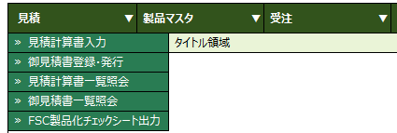
 | MEMO2 |  | メモ２ |  |  | C | 100 | Y
 | MEMO3 |  | メモ３ |  |  | C | 100 | Y
「論理削除ＦＬＧ～更新リクエストＮＯ」は、開発基準に沿う
 | DEL_FLG |  | 論理削除ＦＬＧ |  |  | F |  | N |  | 論理削除を示すフラグ
 | DEL_USR_ID |  | 論理削除ユーザＩＤ |  |  | C | 500 | Y
 | DEL_USR_NM |  | 論理削除ユーザ名 |  |  | C | 100 | Y
 | DEL_TS |  | 論理削除日時 |  |  | TS | 0 | Y
機能NO(昇順で上からセット)
 | INS_USR_ID |  | 登録ユーザＩＤ |  |  | C | 500 | Y
 | INS_USR_NM |  | 登録ユーザ名 |  |  | C | 100 | Y
 | INS_TS |  | 登録日時 |  |  | TS | 0 | Y
 | INS_FUNC_ID |  | 登録機能ＩＤ |  |  | C | 50 | Y
 | UPD_CNTR |  | 更新カウンタ |  |  | N | 9,0 | Y
 | UPD_USR_ID |  | 更新ユーザＩＤ |  |  | C | 500 | Y
 | UPD_USR_NM |  | 更新ユーザ名 |  |  | C | 100 | Y
 | UPD_TS |  | 更新日時 |  |  | TS | 0 | Y
 | UPD_FUNC_ID |  | 更新機能ＩＤ |  |  | C | 50 | Y
 | UPD_SRV_REQ_NO |  | 更新リクエストＮＯ |  |  | C | 50 | Y

メニュー非表示
Webシステム |  | 文書名 |  | モジュールID | MS | モジュール名 |  |  | Webシステム |  | 文書番号 | Version | Rev.
 |  | アドオン設計書 |  | ｻﾌﾞﾓｼﾞｭｰﾙID | MSBB | ｻﾌﾞﾓｼﾞｭｰﾙ名 |  |  | Webシステム |  | M7-US-1140 | 1.0.0 | 1.0
 |  | メニュー非表示 |  | 表題 | MSBBPA000 | Webシステム(共通概要)

テーブル名 |  |  | 日本語名 |  |  | 種別
 |  |  | メニュー非表示 |  |  | アドオン(新規)

担当者CD OR 部門単位(営業・業務)単位に
メニューを非表示とする
主キー | 項目名 |  | 日本語名 |  |  | 型 | 桁 | Null |  | 説明 |  |  |  | 値の制限 | 設定仕様 | 未設定時の振る舞い
〇 |  |  | 機能NO |  |  | N | 10 | N
〇 |  |  | 担当者CD OR 部門単位 |  |  | N |  | N
 | MEMO1 |  | メモ１ |  |  | C | 100 | Y
 | MEMO2 |  | メモ２ |  |  | C | 100 | Y
 | MEMO3 |  | メモ３ |  |  | C | 100 | Y
「論理削除ＦＬＧ～更新リクエストＮＯ」は、開発基準に沿う
 | DEL_FLG |  | 論理削除ＦＬＧ |  |  | F |  | N |  | 論理削除を示すフラグ
 | DEL_USR_ID |  | 論理削除ユーザＩＤ |  |  | C | 500 | Y
 | DEL_USR_NM |  | 論理削除ユーザ名 |  |  | C | 100 | Y
 | DEL_TS |  | 論理削除日時 |  |  | TS | 0 | Y
 | INS_USR_ID |  | 登録ユーザＩＤ |  |  | C | 500 | Y
 | INS_USR_NM |  | 登録ユーザ名 |  |  | C | 100 | Y
 | INS_TS |  | 登録日時 |  |  | TS | 0 | Y
 | INS_FUNC_ID |  | 登録機能ＩＤ |  |  | C | 50 | Y
 | UPD_CNTR |  | 更新カウンタ |  |  | N | 9,0 | Y
 | UPD_USR_ID |  | 更新ユーザＩＤ |  |  | C | 500 | Y
 | UPD_USR_NM |  | 更新ユーザ名 |  |  | C | 100 | Y
 | UPD_TS |  | 更新日時 |  |  | TS | 0 | Y
 | UPD_FUNC_ID |  | 更新機能ＩＤ |  |  | C | 50 | Y
 | UPD_SRV_REQ_NO |  | 更新リクエストＮＯ |  |  | C | 50 | Y

